夏
夏朝 | 前2070-前1600 |  | 共470年 |  | 十四代、十七王
序号 | 帝号 | 姓名 | 期间 | 在位年数 | 代 | 简述
1 | 禹 | 姒文命 | 前2070年~前2061年 | 10 | 1 | 鲧的儿子。是黄帝的玄孙。由于治水立了大功，被尊称为“大禹”。他的父亲治水不成而被杀，禹接替治水的工作，采取疏导的方法，经过十三年的努力，终于成功。后继舜为帝。称国号“夏后”，故称“夏禹”。他在涂山大会诸侯，建立了奴隶制国家的雏形，禹铸造九鼎，象征九州。虞在位45年死，葬于会稽山。姒
2 | 启 | 姒启 | 前2057年~前2019年 | 39 | 2 | 大禹的儿子，大禹死后，启即位为天子，即位后击败有扈氏的反抗，巩固了政权，建立了中国第一个奴隶制的国家。
3 | 太康 | 姒太康 | 前2018年~前1990年 | 29 | 3 | 夏启的儿子，继启为王。他生活荒淫，朝政松弛。在他外出打猎时，有穷氏首领后羿乘机入侵，自己作了君长，史称“太康失国”。
4 | 仲康 | 姒仲康 | 前1989年~前1977年 | 13 | 3 | 在位13年。姒仲康，姒太康的弟弟。即位后无力恢复夏的天下。
5 | 相 | 姒相 | 前1976年~前1949年 | 28 | 4 | 仲康的儿子。即位28年后，寒浞攻打他，相被杀。后来的40年间为后羿等篡权。
 |  | 后羿 |  |  |  | 有穷氏，夏王朝第六任帝，嫦娥的丈夫，是为暴君兼昏君。他和杀他的寒浞为历史上少见的几位改姓未改朝代的篡权者，当时夏王姒启的儿子姒太康耽于游乐田猎，不理政事，被后羿所逐。太康死后，后羿立太康之弟姒仲康为夏王，实权操纵于后羿之手。但后羿只顾四处打猎，后来被亲信寒浞所杀。
6 | 少康 | 姒少康 | 前1908年~前1888年 | 21 | 5 | 姒相的遗腹子。姒少康时终于推翻了入主夏国四十多年的有穷氏政权，史称“少康中兴”。姒少康是一位有作为的国王，也是一位受人尊敬的明君。
 |  | 寒浞 |  |  |  | 姓寒（又作韩），单名一个浞字，又名漪。寒浞出生在夏王仲康七年（庚申，公元前2041）。他是一位不忠不孝不仁不义的人，他不仅杀死了自己的师父，还杀死了他的义父后羿，夺取了有穷国的半壁江山。后来他又继续穷兵黩武，兴师灭掉了夏王朝，使夏王朝亡国四十年之久。但后来，在公元前1962年，姒少康复国大军先后攻克了寒浞的两大封国，收复了中原地区的大部。紧接着便进军攻打寒浞的老巢斟寻都城。此时寒浞已经年近八十岁，无力征战撕杀，只好躲在深宫里苟延残喘。他的部下见大势已去，为了给自己和家人留条活路，他们在夏军围城的时候突然反叛，杀入宫中，把寒浞从妃子的被窝里光着屁股拉出来，打开城门将他献给了姒少康。姒少康下令将他处以极刑，同时命令将寒浞一族斩尽杀绝。
7 | 予 | 姒杼 | 前1887年~前1871年 | 17 | 6 | 少康的儿子。曾参加父亲领导的恢复夏国的战争，并立下许多战功。他发明了甲和矛，并大举征伐东夷，取得胜利。
8 | 槐（芬） | 姒槐 | 前1870年~前1845年 | 26 | 7 | 姒杼的儿子。他在位时社会经济有所发展。
9 | 芒（荒） | 姒芒 | 前1844年---前1787年 | 58 | 8 | 姒槐的儿子。他在位时，开始了延续数千年的沉祭（即将祭物沉入黄河企求河神的庇护）。
10 | 泄（世） | 姒泄 | 前1786年~前1765年 | 22 | 9 | 姒芒的儿子，他在位时，正式赐封九夷各部诸侯爵位。
11 | 不降 | 姒不降 | 前1764年~前1746年 | 19 | 10 | 姒泄的儿子。在位19年后，让位与其弟姒扃。
12 | 扃（局、禺） | 姒扃 | 前1745年~前1725年 | 21 | 10 | 姒不降的弟弟。
13 | 廑（胤甲） | 姒廑jǐn | 前1724年~前1705年 | 20 | 11 | 姒扃的儿子。他在位时，夏国开始衰落。
14 | 孔甲 | 姒孔甲 | 前1704年~前1674年 | 31 | 11 | 不降的儿子。司马迁说“帝孔甲立，好方鬼神，事淫乱”，可见姒孔甲是一位胡作非为的残暴昏君。
15 | 皋（吴、皋苟） | 姒皋 | 前1673年~前1671年 | 3 | 12
16 | 发（发惠） | 姒发 | 前1670年~前1652年 | 19 | 13 | 在位19年。姒皋的儿子。他在位时，各方诸侯已经不来朝贺了，夏国进一步衰落。
17 | 履癸（桀） | 姒履癸 | 前1651年~前1600年 | 52 | 14 | 在位52年。桀，姒发的儿子。是历史上有名的残暴之君。穷奢极欲，暴虐嗜杀，终于被商汤所灭，结束了长达近500年的夏王朝。又名癸、履癸，商汤把他谥号桀（凶猛的意思）。桀是夏朝第16代君主发之子，在位52年。履癸文武双全，赤手可以把铁钩拉直，但荒淫无度，暴虐无道。生卒年不详。发病死后继位，为历史上著名的暴君。在位52年，国亡，被放逐而饿死。

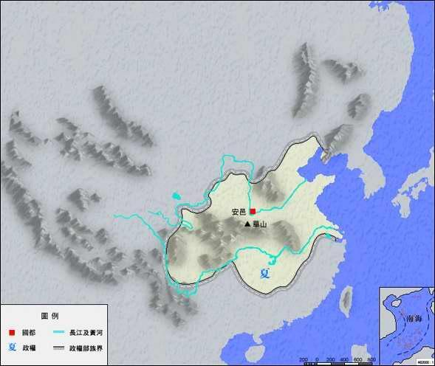

 | ● 姒 | sì
 | ◎ 古代称丈夫的嫂子或年长之妾：娣～（a.妯娌，兄妻为“姒”，弟妻为“娣”；b.同夫诸妾，年长者为“姒”，年少者为“娣”）。
 | ◎ 古代称姐姐。 |  | ◎ 姓。

 | ● 扃 | jiōng
 | ◎ 从外面关门的闩、钩等：～键（锁钥）。
 | ◎ 上闩，关门：和门昼～。
 | ◎ 门户：步于山～。

 | ● 杼 | zhù
 | ◎ 织布机上的筘，古代亦指梭：机～（ａ．指织布机，如“不闻～～声，惟闻女叹息”；ｂ．喻诗文的构思和布局，如“自出～～”）。
 | ◎ 薄，削薄，减削：“凡为轮，行泽者欲～，行山者欲侔”。

商
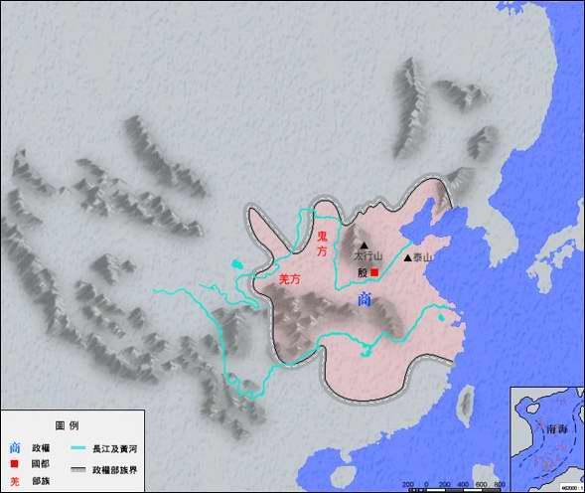
 | 商朝 |  |  | 前1600-前1046 | 555年 | 17世31王
 |  | 商代曾五次迁都。《竹书纪年》记载，商王仲丁“自亳迁于嚣”、河甲“自嚣迁于相”、祖乙迁邢（今邢台市）、南庚“自邢迁于奄”、盘庚“自奄迁于北蒙，曰殷”。不过考古学家至今只发现了偃师二里头、郑州商城、偃师商城和安阳殷墟、邢台邢墟五个都邑遗址。这五个遗址的面积都很大，均在三、四百万平方米以上。
序号 | 帝号 | 姓名 |  | 期间 | 在位年数 | 简述
1 | 高祖 | 汤 | 子履 | 前1617年---前1588年
2 |  | 外丙 | 子胜 | 前1587年---前1585年
3 |  | 仲壬 | 子庸 | 前1584年---前1581年
4 | 太宗 | 太甲 | 子至 | 前1580年---前1558年
5 |  | 沃丁 | 子绚 | 前1557年---前1529年
6 |  | 太庚 | 子辩 | 前1528年---前1503年
7 |  | 小甲 | 子高 | 前1502年---前1501年
8 |  | 雍己 | 子密 | 前1500年---前1489年
9 | 中宗 | 太戊 | 子伷 | 前1488年---前1414年
10 |  | 仲丁 | 子庄 | 前1413年---前1403年
11 |  | 外壬 | 子发 | 前1402年---前1392年
12 |  | 河亶甲 | 子整 | 前1391年---前1383年
13 |  | 祖乙 | 子滕 | 前1382年---前1364年
14 |  | 祖辛 | 子旦 | 前1363年---前1346年
15 |  | 沃甲 | 子逾 | 前1347年---前1323年
16 |  | 祖丁 | 子新 | 前1322年---前1314年
17 |  | 南庚 | 子更 | 前1313年---前1308年
18 |  | 阳甲 | 子和 | 前1307年---前1301年
19 |  | 盘庚 | 子旬 | 前1300年---前1273年
20 |  | 小辛 | 子颂 | 前1272年---前1270年
21 |  | 小乙 | 子敛 | 前1269年---前1260年
22 | 高宗 | 武丁 | 子昭 | 前1259年---前1201年
23 |  | 祖庚 | 子跃 | 前1200年---前1190年
24 |  | 祖甲 | 子载 | 前1189年---前1157年
25 |  | 廪辛 | 子先 | 前1156年---前1153年
26 |  | 庚丁 | 子嚣 | 前1152年---前1145年
27 |  | 武乙 | 子瞿 | 前1144年---前1110年
28 |  | 文丁 | 子托 | 前1109年---前1097年
29 |  | 帝乙 | 子羡 | 前1096年---前1076年
30 | 纣王 | 帝辛 | 子受 | 前1075年---前1046年

 | ● 亶
 | ◎ 实在，诚然，信然。

西周
西周 | 前1046-前771年 |  | 275年 | 11代12王
 |  | 由周文王之子周武王姬发灭商后所建立，定都于镐京（今陕西省西安市西部）。由于周朝后来将都城东迁洛邑（今河南洛阳）称东周，所以称这一时期的周朝为西周。
序 | ﻿谥号 | ﻿名 | ﻿在位年代 | 年数 | 备注
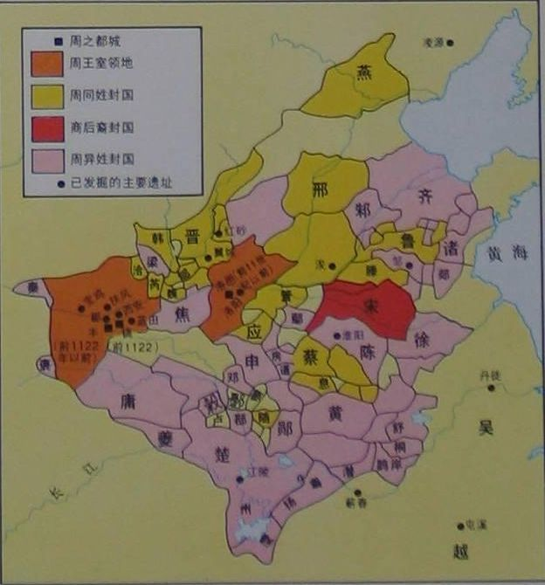
1 | ﻿周武王 | 发﻿ | ﻿前1046年—前1043年 | 4﻿ | ﻿
﻿2 | 周成王﻿ | ﻿诵 | 前1042年—前1021年﻿ | 22﻿ | ﻿
﻿3 | 周康王﻿ | 钊﻿ | 前1020年—前996年﻿ | ﻿25 | ﻿
4 | 周昭王﻿ | ﻿瑕 | 前995年—前977年﻿ | 19﻿ | ﻿
5 | ﻿周穆王 | 满﻿ | 前976年—前922年﻿ | 55﻿ | ﻿
﻿6 | ﻿周共王 | 繄扈﻿ | 前922年—前900年﻿ | 23﻿ | ﻿即位当年改元
﻿7 | ﻿周懿王 | ﻿囏 | 前899年—前892年﻿ | 8﻿ | ﻿
﻿8 | 周孝王﻿ | ﻿辟方 | ﻿前891年—前886年 | ﻿6 | ﻿
﻿9 | ﻿周夷王 | ﻿燮 | ﻿前885年—前878年 | ﻿8 | ﻿
﻿10 | 周厉王﻿ | 胡﻿ | 前877年—前841年﻿ | ﻿37 | ﻿
 | ﻿(共伯和) | ﻿和 | ﻿前841年—前828年 | ﻿14 | 共和当年﻿改元
11 | ﻿周宣王 | ﻿静 | ﻿前827年—前782年 | ﻿46 | ﻿
﻿12 | ﻿周幽王 | 宫涅﻿ | ﻿前781年—前771年 | ﻿11

 | 繄yi扈﻿ | 扈 hù

东周
 | 东周 |  | 前770-前256 | 共515年 | 25王
 | 那时一些较大的诸侯国，为了争夺土地、人口以及对其他诸侯国的支配权，不断进行兼并战争。谁战胜了，谁就召开诸侯国会议，强迫大家公认他的“霸主”地位。 先后起来争当霸主的有：齐桓公、宋襄公、晋文公、秦穆公、楚庄王。历史上把他们称为“春秋五霸”。
序号 | 帝号 | 姓名 | 期间 | 在位年数 | 简述
 | 春秋时期（14位）：
1 | 周平王 | 姬宜臼 | 前770年—前720年 |  | 公元前771年，犬戎杀幽王，灭西周。翌年（即前770年），周平王姬宜臼由镐京迁都于洛邑（今河南省洛阳），史称东迁后之周王朝为东周。周赧王59年（公元前256年），东周为秦所灭，共传25王，历时515年
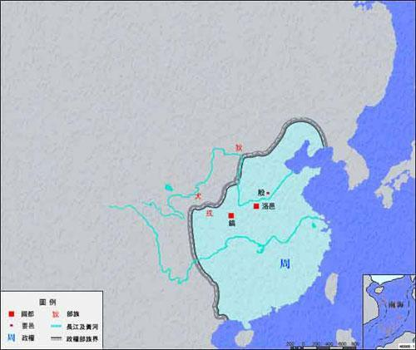
2 | 周桓王 | 姬林 | 前719年—前697年
3 | 周庄王 | 姬佗 | 前696年—前682年
4 | 周釐王 | 姬胡齐 | 前681年—前677年
5 | 周惠王 | 姬阆 | 前676年—前652年
6 | 周襄王 | 姬郑 | 前651年—前619年
7 | 周顷王 | 姬壬臣 | 前618年—前613年
8 |  | 姬班 | 前612年—前607年
9 | 周定王 | 姬瑜 | 前606年—前586年
10 | 周简王 | 姬夷 | 前585年—前572年
11 | 周灵王 | 姬泄心 | 前571年—前545年
12 | 周景王 | 姬贵 | 前544年—前521年
13 | 周悼王 | 姬猛 | 前520年
14 | 周敬王 | 姬丐 | 前520年—前477年
 | 战国时期（11位）：
14 | 周元王 | 姬仁 | 前476年—前469年
15 | 周贞定王 | 姬介 | 前468年—前441年
16 | 周哀王 | 姬去疾 | 前441年
17 | 周思王 | 姬叔 | 前441年
18 | 周考王 | 姬嵬 | 前441年—前426年
19 | 周威烈王 | 姬午 | 前425年—前402年
20 | 周安王 | 姬骄 | 前401年—前376年
21 | 周烈王 | 姬喜 | 前375年—前369年
22 | 周显王 | 姬扁 | 前368年—前321年
23 | 周慎靓王 | 姬定 | 前320年—前315年
24 | 周赧王 | 姬延 | 前314年—前256年
25 | 周赧王 | 姬延 | 前314年—前256年

秦朝
秦朝 | 前220-前206年 |  | 共15年

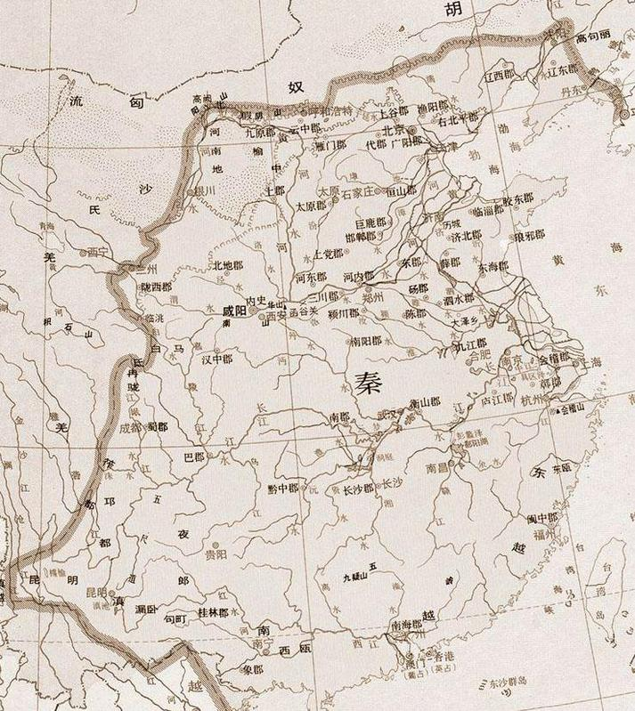
国君 | 氏+名 | 生卒年 | 在位时间 | 在位年数 | 备注
秦仲 |  |  | 前844年-前822年 | 23 | 秦公伯子
秦庄公 | 赵其 |  | 前821年-前778年 | 44 | 秦仲长子
秦襄公 | 赵开 |  | 前777年-前766年 | 12 | 秦庄公子
秦文公 |  |  | 前765年-前716年 | 50 | 秦襄公子
秦宪公 | 赵立 |  | 前715年-前704年 | 12 | 秦文公孙
秦出公 | 赵曼 |  | 前703年-前698年 | 6 | 秦宪公子
秦武公 | 赵说 |  | 前697年-前678年 | 20 | 秦宪公长子
秦德公 | 赵嘉 |  | 前677年-前676年 | 2 | 秦武公弟
秦宣公 | 赵恬 |  | 前675年-前664年 | 12 | 秦德公长子
秦成公 | 赵载 |  | 前663年-前660年 | 4 | 秦宣公弟
秦穆公 | 赵任好 |  | 前659年-前621年 | 39 | 秦德公少子、秦成公弟
秦康公 | 赵罃 |  | 前620年-前609年 | 12 | 秦穆公子
秦共公 | 赵稻 |  | 前608年-前605年 | 4 | 秦康公子
秦桓公 | 赵荣 |  | 前604年-前577年 | 28 | 秦共公子
秦景公 | 赵石 |  | 前576年-前537年 | 40 | 秦桓公子
秦哀公 | 赵籍 |  | 前536年-前501年 | 36 | 秦景公子
秦惠公 | 赵宁 |  | 前500年-前492年 | 9 | 秦哀公孙
秦悼公 | 赵盘 |  | 前491年-前477年 | 15 | 秦惠公子
秦厉共公 | 赵刺 |  | 前476年-前443年 | 34 | 秦悼公子
秦躁公 | 赵欣 | 前499年-前429年 | 前442年-前429年 | 14 | 秦厉公子
秦怀公 | 赵封 | 前499年-前425年 | 前428年-前425年 | 4 | 秦躁公弟
秦灵公 | 赵肃 |  | 前424年-前415年 | 10 | 秦怀公孙
秦简公 | 赵悼子 |  | 前414年-前400年 | 15 | 秦灵公子
秦惠公 | 赵仁 |  | 前399年-前387年 | 13 | 秦简公子
秦出子 | 赵昌 | 前389年-前385年 | 前386年-前385年 | 2 | 秦惠公子
秦献公 | 赵师隰 | 前424年-前362年 | 前384年-前362年 | 23 | 秦灵公子
秦孝公 | 赵渠梁 | 前381年-前338年 | 前361年-前338年 | 24 | 秦献公子
秦惠文王 | 赵驷 | 前356年-前310年 | 前337年-前311年 | 27 | 秦孝公子
 |  |  | 前324年改元
秦悼武王 | 赵荡 | 前328年-前307年 | 前310年-前307年 | 4 | 秦惠王子
秦昭襄王 | 赵则 | 前325年-前251年 | 前306年-前251年 | 56 | 秦武王弟
秦孝文王 | 赵柱 | 前302年-前250年 | 前250年 | 1 | 秦昭王子
秦庄襄王 | 赵楚 | 前281年-前247年 | 前249年-前247年 | 3 | 秦孝文王子
秦始皇 | 赵政 | 前259年-前210年 | 前246年-前210年 | 37 | 秦庄襄王子 | 秦王赵政（俗称嬴政。秦，嬴为姓，赵为氏，先秦贵族男子称氏不称姓，故正史曰：赵政）[1][2]建都咸阳，成为中国郡县制王朝中第一个皇帝
秦二世 | 赵胡亥 | 前230年-前207年 | 前209年-前207年 | 3 | 秦始皇子 | 秦二世（前230年—前207年，在位时间前209年—前207年），也称二世皇帝，姓赵氏，名胡亥。是秦始皇第十八子，始皇长子公子扶苏的弟弟，属羊。秦始皇出游南方病死途中时，在赵高与李斯的帮助下，杀害哥哥扶苏当上秦朝的二世皇帝。
秦王 | 赵子婴 |  | 前206年 | 1（实际仅46天）
 | ② 秦国历史上有两个秦惠公。
 | 上古时期姓氏并未统一，男子称氏，女子称姓。据《史记·秦本纪》记载，秦、赵王室同出一祖，“秦之先为嬴姓，其后分封以国为姓（氏）…然秦以其先造父封赵城，为赵氏。”兹从《史记》国君一律称名加氏（相对于现在“姓名”）。

西汉
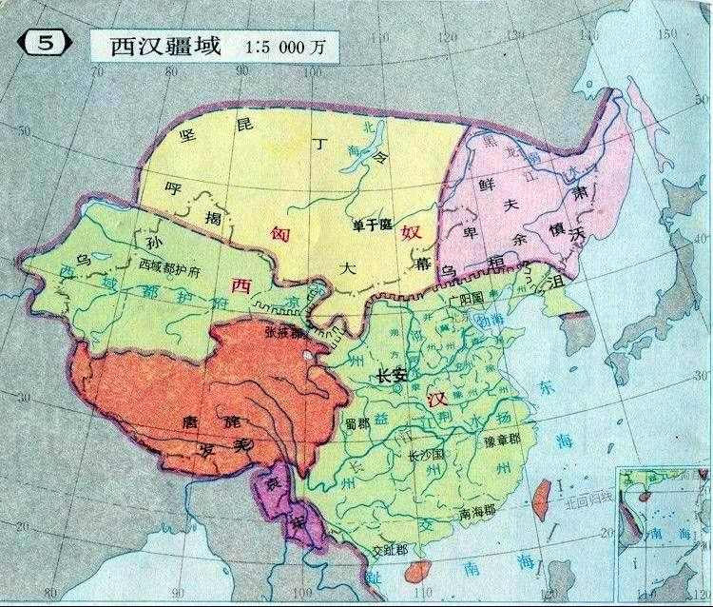
西汉 | 前202-9年 | 共211年14帝 | 长安

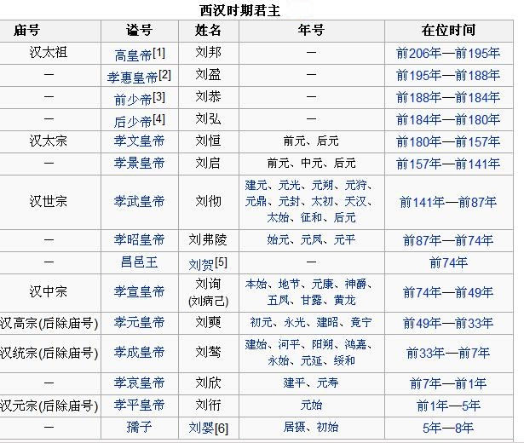

 |  |  |  | 1.司马迁的《史记》中称刘邦庙号为汉高祖，后世多因循之。实际庙号为汉太祖。
 |  |  |  | 2.汉朝（包括东汉）除汉高帝和汉光武帝外，所有皇帝的谥号前都有一个“孝”字，意喻强调孝治天下，如刘恒的谥号汉文帝也可作孝文皇帝或孝文帝。
 |  |  |  | 3.汉文帝之前是汉高后掌权，期间有两位傀儡少帝刘恭和刘弘。实质上汉文帝只是正式继任的汉朝皇帝。
 |  |  |  | 4.同上。

 |  |  |  | 5.汉宣帝之前是汉废帝昌邑哀王刘贺。刘贺即位仅27日就被霍光废黜。

 |  |  |  | 6.刘婴为皇太子，号孺子。王莽摄政，称摄皇帝。

东汉
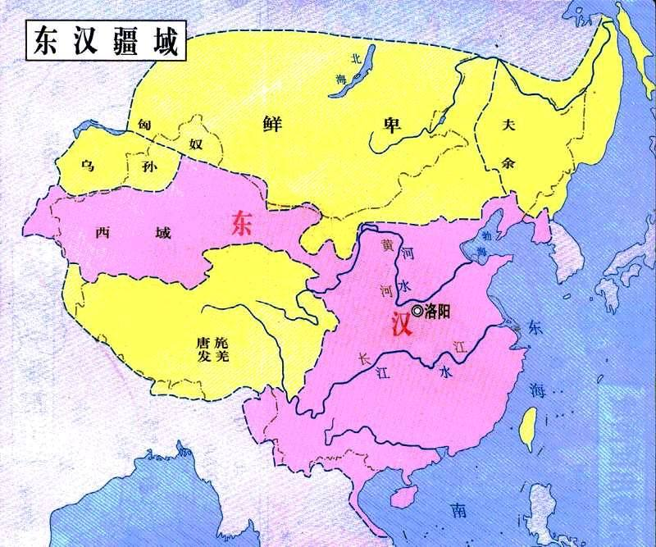
 | 东汉 | 公元25年～220年 |  | 历12帝，共196年 |  | 因汉光武帝建都洛阳，故称东汉。

序号 | 庙号 | 谥号 | 姓名 | 统治时间 | 年号 | 年期
1 | 世祖 | 光武皇帝 | 刘秀 | 25年—57年 | 建武、建武中元 | 25年—56年、56年—57年
2 | 显宗 | 孝明皇帝 | 刘庄 | 57年—75年 | 永平 | 58年—75年
3 | 肃宗 | 孝章皇帝 | 刘炟 | 75年—88年 | 建初、元和、章和 | 76年—84年、84年—87年、87年—88年
4 | 穆宗(后除庙号) | 孝和皇帝 | 刘肇 | 88年—105年 | 永元、元兴 | 89年—105年、105年—105年
5 | － | 孝殇皇帝 | 刘隆 | 105年—106年 | 延平 | 106年—106年
6 | － | 孝德皇帝 | 刘庆 | － | － | －
7 | 恭宗(后除庙号) | 孝安皇帝 | 刘祜 | 106年—125年 | 永初、元初、永宁、建光、延光 | 107年—113年、114年—119年、120年—121年、121年—122年、122年—125年
8 | － | 北乡侯 | 刘懿 | 125年 | － | －
9 | 敬宗(后除庙号) | 孝顺皇帝 | 刘保 | 125年—144年 | 永建、阳嘉、永和、汉安、建康 | 126年—132年、132年—135年、136年—141年、142年—144年、144年—144年
10 | － | 孝冲皇帝 | 刘炳 | 144年—145年 | 永嘉 | 145年—145年
11 | － | 孝质皇帝 | 刘缵 | 145年—146年 | 本初 | 146年—146年
12 | － | 孝穆皇帝 | 刘开 | － | － | －
13 | － | 孝崇皇帝 | 刘翼 | － | － | －
14 | 威宗(后除庙号) | 孝桓皇帝 | 刘志 | 146年—167年 | 建和、和平、元嘉、永兴、永寿、延熹、永康 | 147年—149年、150年—150年、151年—152年、153年—154年、155年—158年、158年—167年、167年—167年
15 | － | 孝元皇帝 | 刘淑 | － | － | －
16 | － | 孝仁皇帝 | 刘苌 | － | － | －
17 | － | 孝灵皇帝 | 刘宏 | 168年—189年 | 建宁、熹平、光和、中平 | 168年—172年、172年—178年、178年—184年、184年—189年
18 | － | 弘农怀王 | 刘辩 | 189年 | 光熹、昭宁、永汉 | 189年—189年、189年—189年、189年—189年
19 | － | 孝献皇帝(孝愍皇帝) | 刘协 | 189年—220年 | 中平、初平、兴平、建安、延康 | 189年—189年、190年—193年、194年—195年、196年—220、220年—220年

 | 注：
 | 1. 在汉敬宗（汉顺帝）之前本来是阎太后（汉安帝太后）拥立的少帝刘懿，刘懿做了半年皇帝即死亡，敬宗趁机即位。现在史书和学者都没有把刘懿归于汉朝皇帝一类。
 | 2. 献帝以前是少帝刘辩，当了四个月皇帝，而且还有许多时间都在避难之中。现在史书和学者都没有把刘辩归于汉朝皇帝一类。但董卓毒杀刘辩后，谥为弘农怀王。
 | 3. 蜀汉昭烈皇帝所上谥为“孝愍皇帝”，但上谥时刘协并未去世。

三国
三国
184年黄巾起义后，东汉开始失去政权实体，群雄割据纷争，东汉名存实亡。208年的赤壁之战初步奠定了三国鼎立的格局。220年，曹丕废汉献帝，在洛阳称帝建魏，东汉灭亡。此后刘备、孙权先后称帝做王，魏、蜀、吴三国鼎立局面正式形成。

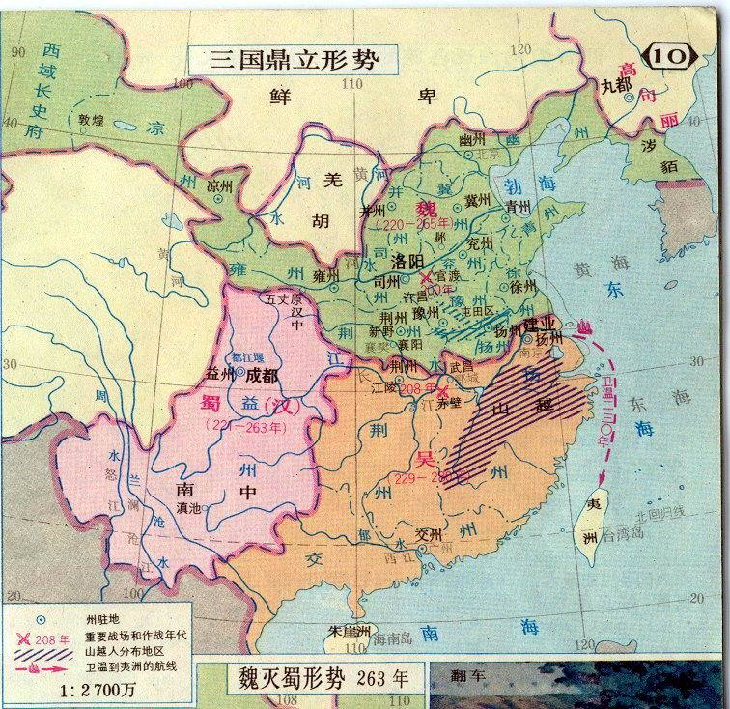
曹魏
庙号 | 谥号 | 封号 | 名字 | 在位期间 | 在位年数
无 | 高皇帝 | 无 | 曹腾
无 | 太皇帝 | 无 | 曹嵩
太祖 | 武皇帝 | 魏王 | 曹操 | 魏国缔造者，216年称王 | 4
世祖 | 文皇帝 | 魏王 | 曹丕 | 魏国建立者，220年称帝 | 7
烈祖 | 明皇帝 | 平原王 | 曹睿 | 226年即位 | 13
无 | 哀帝 | 昭陵县公 | 曹芳 | 239-254 | 15
无 | 废帝 | 高贵乡公 | 曹髦 | 254-260 | 6
无 | 元皇帝 | 陈留王 | 曹奂 | 260-265 | 6

蜀汉
庙号 | 谥号 | 封号 | 名字 | 在位期间 | 在位年数
无 | 汉昭烈帝 | 蜀先主 | 刘备 | 开国皇帝221-223 | 2
无 | 孝怀皇帝 | 蜀后主 | 刘禅 | 223-263 | 41

东吴
庙号 | 谥号 | 封号 | 名字 | 在位期间 | 在位年数
高祖 | 武烈皇帝 | 乌程候 | 孙坚
无 | 长沙桓王 | 吴候 | 孙策
太祖 | 大皇帝 | 吴王 | 孙权 | 公元229年称帝，建立吴国 | 23
无 | 会稽王 | 无 | 孙亮 | 252-258 | 6
太宗 | 景皇帝 | 无 | 孙休 | 258-264 | 6
无 | 乌程候 |  | 孙皓 | 264～280 | 17

263年，蜀汉被曹魏所灭，三国时期结束。266年，司马懿孙司马炎废魏称帝，建立晋朝，史称西晋。280年，西晋晋武帝灭东吴，统一南北。

历史洪潮
不要随便调整列宽行高
列宽1cm=4.374单位,粗细:4.5磅(1cm=28.6磅)
2cm=100年
公元前11～前9世纪古希腊荷马时代
-776年古希腊第一次奥林匹克运动会
在奥林匹亚召开
西晋52
265-316
东晋123
317-439
5世纪，中国南北朝时南朝的祖冲之(429-500）算出圆周率的值到小数点后第七位。
辽218
(907-1125)
1206年成吉思汗建立蒙古政权
1492-1502年，意大利人哥伦布发现美洲
1666年，英国的牛顿提出万有引力定律
-475
战国255
-221
-206
西汉230
23
25
东汉196
907
1125
1125年,金灭辽
1279
1677年，德国的莱布尼兹发明微积分
1687年，英国的牛顿提出力学三定律和绝对时间、绝对空间的概念
-2070
夏470
-1600
-1066
西周296
-771
约公元前563～前483年佛教创始人释迦牟尼
建立了完整的佛教教义学说
十六国117
304-420
五个北方民族及其所建立的政权。五胡指匈奴、鲜卑、羯、di1氐、羌。
隋朝38
(581-618)
唐朝301
918
960
北宋168
1127
南宋153
(1127-1279)
1127
元90
(1279-1368)
105年，中国东汉时蔡伦造纸
-2100
-2000
-1900
-1800
-1700
-1600
-1500
-1400
-1300
-1200
-1100
-1066
-1000
-900
-800
-770
-700
-600
-500
-476
-400
-256
-300
-221
-206
-100
0
25
100
200
263
317
386
439
500
581
618
700
800
960
西夏96
(1032-1127)
1032
1115
1127年 蒙古灭西夏
1127
1227
1279
1368
1400
1500
1644
1700
1800
1900
中华民国38
(1912-1949)
1949
2008
中华人民共和国59
中国历史朝代
(约公元前580～前500年)古希腊数学家、哲学家毕达哥拉斯
创立毕达哥拉斯学派，提出毕达哥拉斯定理、数和谐说和灵魂轮回说
魏国66
200-265
(386 北朝196 581)
十国77(902 979)
金113
(1115-1227)
1368
明 277
1644
清268
奴隶社会（公元前2070年到公元前476年）
公元前2070年 禹传予启，夏朝建立
-1600
商535
前4世纪，希腊亚里士多德对数学、动物学等进行综合研究
北魏149
534
五代54(907 960)
1234年蒙古灭金
约公元前1500年
古代埃及人已使用24个字母符号;
古代埃及人已知用绳结三角和毕达哥拉斯数字构成直角;
古代埃及人已使用避孕物;
马开始用于车辆运输;
英国索尔兹伯里和威尔特地区建造史前巨石群;
古代埃及人已使用水银;
-770
春秋295
-476
蜀国43
221-263
东魏17(534 550)
1876年，美国的贝尔发明电话
约170万年前 元谋人生活在云南元谋一带;
约70-20万年前 北京人生活在北京周口店一带;
约1.8万年前 山顶洞人开始氏族公社的生活;
约0.5-0.7万年前 河姆渡、半坡母系氏族公社;
约0.4-0.5万年前 大汶口文化中晚期，父系氏族公社;
约4000多年前 传说中的炎帝、黄帝、尧、舜、禹时期
-770
东周515
-256
秦朝16
公元元年
西魏23(535 557)
1879年，英国的麦克斯韦出版《电磁通论》
集电磁理论之大成
-221
-206
吴国59
222-280
北齐28(550 -577)
(公元前427～前348／347)年古希腊哲学家柏拉图
创立“学园派”，建立以“理念论”为核心的客观唯心主义哲学体系
386
北周25(557 -581)
1879年，美国的霍尔发现电流通过金属，
在磁场作用下产生横向电动势
公元前8世纪,
古希腊史诗《伊利亚特》、《奥德赛》形成，传为荷马所作;
中东地区的帕加马人发明羊皮制成的书籍，称“羊皮书卷”
(公元前330～前275年古希腊数学家欧几里得
著《几何原本》，为古希腊数学几何学的最高成就
3世纪初，中国汉末华佗发明麻醉剂麻沸散用于外科手术
420 南朝170 589
1903年，美国的莱特兄弟发明飞机
1879年，美国的爱迪生发明电灯。
公元前8～前6世纪，古罗马王政时代
(公元前287～前212年)古希腊数学家、物理学家阿基米德著《论量圆》，为古希腊数学的顶峰
宋60(420 479)
1915年，爱因斯坦完成广义相对论
公元前700～前600年，古代腓尼基人用山羊脂和草木灰制成肥皂，为有肥皂之始
齐24(479 502)
1917年，爱因斯坦提出有限无界的宇宙模型
3世纪，中国魏晋时期的刘徽提出割圆术，得圆周率为3.1416 。
1699年法国的阿蒙顿发现摩擦定律
1939年，第一次实现电视直播
(约公元前6～？世纪，古希腊寓言家伊索
后人编写《伊索寓言》传世
前4世纪，希腊亚里士多德对数学、动物学等进行综合研究
梁88(502 589)
1701年，英国的贝努利创建变分法
1946年，第一台计算机ENIAC在美问世
-300
420
陈33(577 589)
1700
1900
1957年，苏联发射第一颗人造地球卫星
尤斯·尤利乌斯·恺撒（拉丁文：Gaius Iulius Caesar，前102年7月12日-前44年3月15日），或称凯撒大帝，恺撒出身于贵族世家，罗马共和国末期杰出的军事统帅、政治家。古罗马共和国领袖和军事统帅，军事家。
前60年与庞培、克拉苏秘密结成前三头同盟，随后出任高卢总督，花了八年时间征服了高卢全境（大约是现在的法国），还袭击了日耳曼和不列颠。前49年，他率军占领罗马，打败庞培，集大权于一身，实行独裁统治。制定了《儒略历》。 他带兵打仗几十年，指挥过几十个战役，大都是以少胜多，出奇制胜。他的战略思想和战术原则为西方许多著名军事统帅诸如拿破仑等所效法，对西方军事学相应措施发展做出了杰出的贡献。他曾与幕僚共同著书立说，主要有《高卢战记》、《内战记》、《亚历山大战记》、《阿非利加战记》等。阴谋刺杀他的人中间，几乎没有谁在他死后活过3年的。所有人都被判有罪，并以不同方式死于非命：一部分人死于海难，一部分人死于屋大维和其他恺撒部将随后发动的战争，有些用刺杀凯撒的同一把匕首自杀。
莎士比亚（W. William Shakespeare；1564～1616）英国文艺复兴时期伟大的剧作家.诗人 公元1564年4月23日生于英格兰沃里克郡斯特拉福镇，1616年5月3日（儒略历4月23日）病逝。每年4月23日是莎士比亚的辞世纪念日，1995年被联合国教科文组织定为“世界读书日”。英国文艺复兴时期杰出的戏剧家和诗人，欧洲文艺复兴时期人文主义文学的集大成者，代表作有四大悲剧《哈姆雷特》《奥赛罗》《李尔王》《麦克白》，四大喜剧《第十二夜》《仲夏夜之梦》《威尼斯商人》《无事生非》（人教版教材称《皆大欢喜》）历史剧《亨利四世》《亨利六世》《理查二世》等。还写过154首十四行诗，三或四首长诗。他是“英国戏剧之父”，本·琼斯称他为“时代的灵魂”，马克思称他为“人类最伟大的天才之一”。被赋予了“人类文学奥林匹斯山上的宙斯”。虽然莎士比亚只用英文写作，但他却是世界著名作家。他的大部分作品都已被译成多种文字，其剧作也在许多国家上演。
孔子(-551.9.28--479.4.11)，春秋时期鲁国人，汉族，英文：Confucius。生于鲁国陬邑昌平乡（今山东曲阜市东南的鲁源村）。逝世后葬于曲阜城北泗水之上，即今日孔林。孔子是春秋末期的政治家、思想家、教育家、儒家学派的创始人。世界十大思想家之一,中国十大思想家之一,有"百世师表"之称。
伊斯兰教是世界性的宗教之一，与佛教、基督教并称为世界三大宗教。中国旧称大食法、大食教度、天方教、清真教、回回教、回教等。伊斯兰（a1一Islam)系阿拉伯语音译，原意为“顺从”、“和平”，指顺从和信仰宇宙独一的最高主宰安拉及其意志，以求得两世的和平与安宁。信奉伊斯兰教的人统称为“穆斯林”(Muslim，意为“顺从者”)。7世纪初兴起于阿拉伯半岛，由麦加人穆罕默德(约570～632)所创传。主要传播于亚洲、非洲，以西亚、北非、中亚、南亚次大陆和东南亚最为盛行。20世纪以来，在西欧、北美和南美一些地区也有不同程度的传播和发展。它自创兴迄今已有1300多年的历史，它作为一种宗教信仰、意识形态和一种文化体系，传入世界各地后，与当地传统文化相互影响和融合，在不同的历史条件下，对许多国家和民族的社会发展、政治结构、经济形态、文化风尚、伦理道德、生活方式等都发生了不同程度的影响。据统计，全世界穆斯林有9,21027亿人(1985)，占同期世界人口总数48,82042亿人的18.54％。在亚非40多个伊斯兰国家中，穆斯林占全国总人口的大多数。在30多个国家中，伊斯兰教被定为国教。在当代，伊斯兰国家和穆斯林人民在国际政治生活中发挥着愈益重要的作用。 伊斯兰教的创传人穆罕默德是一位伟大而杰出的历史人物。生于麦加城古莱什部落哈希姆家族。自幼父母双亡，由祖父和伯父抚养。早年失学替人放牧，12岁时跟随伯父及商队，曾到叙利亚、巴勒斯坦和地中海东岸一带经商，并广泛接触和目睹了阿拉伯半岛和叙利亚地区的社会状况，了解到半岛原始宗教、犹太教、基督教的情况，为他后来的传教活动提供了大量社会知识和宗教素材。25岁时他同雇主麦加富孀赫蒂彻结婚，婚后生活富裕安定，社会地位日益提高。后他受哈尼夫派思想的影响，经常隐居潜修，思索和探求阿拉伯民族摆脱困境的出路。相传，610年穆罕默德40岁时的一天，当他在麦加城郊希拉山的山洞潜修冥想时，安拉派天使吉卜利勒向他传达“启示”使之“受命为圣”。此后，他宣称接受了真主给予的“使命”，便开始了历时23年的传播伊斯兰教的活动。起初在麦加是秘密传教，一些至亲密友成为最早的信奉者。612年，穆罕默德转为公开向麦加一般群众传教。穆罕默德在早期的宣教中，告诫人们放弃多神信仰和偶像崇拜，宣称安拉是宇宙万物的创造者，是唯一的主宰，要求人们信奉独一无二的安拉；谴责多神信仰给阿拉伯人带来的愚昧和社会道德的堕落，宣讲末日审判和死后复活的观念，警告多神教徒如不归顺安拉，将在末日审判时遭到惩罚，堕入火狱，归顺安拉者将在后世得到奖赏，进入天园。他还提出了凡穆斯林不分氏族部落，皆为兄弟，应联合起来，消除血亲复仇，并提出禁止高利贷盘剥，行善施舍赈济贫弱孤寡和善待、释放奴隶等一系列社会改革的主张，受到广大下层群众的拥护，许多人纷纷归信伊斯兰教。由于穆罕默德所传教义从根本上动摇了部落传统多神信仰的地位，触犯了麦加古莱什贵族和富商掌管克尔白的宗教特权和经济利益，因而遭到他们的强烈反对和迫害，使穆罕默德和穆斯林在麦加难以立足。
拿破仑·波拿巴（Napoléon Bonaparte，1769.8.15～1821.5.5），法兰西第一共和国第一执政（1799-1804），法兰西第一帝国及百日王朝的皇帝（1804-1814，1815）、法兰西共和国近代史上著名的军事家、政治家，曾经占领过西欧和中欧的大部分领土，使法国资产阶级革命的思想得到了更为广阔的传播，在位前期是法国人民的骄傲，直至今日一直受到法国人民的尊敬与爱戴。 民族：科西嘉族 身高：169cm 国籍：法兰西

-500
孙武也就是孙子,出生于约公元前552年,齐国乐安人,汉族.公元前552年，生于齐国都城临淄以北的莒邑（今山东广饶县境内，李鹊东辛张村，与乐安邑为同一地面），被后世并称为山东文武两圣人之一的武圣，也称“兵圣”——孙武。公元前527年，年仅25岁的孙武完成旷世圣书——《孙子兵法》。 孙武到了吴国，被伍子胥引荐给吴王阖闾，通过斩姬练兵，取得了吴王的赏识。在伍子胥，孙武的治理下，吴国的内政和军事都大有起色。吴王极为倚重二人，把他们两人视为左臂右膀。 四十二岁：公元前503年，周敬王十七年，吴王阖庐十二年。孙武见阖庐日益专横，生活糜烂，沉溺于酒色，不纳臣谏，遂以回国探亲为由，隐遁山林，从此史无所记。有人说他回到了齐国，与家人团聚，共享天伦之乐。有人说他功成身隐，以尽天年而终，终年七十五岁，即公元前470年，终于吴国姑苏，即今江苏省苏州市所辖之吴县。如此等等，俱都传说而已，皆无史可考。
1775
北美独立战争：1775～1778年为战争的第一阶段，主战场在北部，英军占据优势。为了联合抗英，北美第二次大陆会议于6月14日决定，建立各殖民地联合武装力量即大陆军，任命华盛顿为总司令。10月13日，又决定建立大陆舰队1776年7月4日，大陆会议通过《独立宣言》，宣告美利坚合众国诞生。1779～1781年为战争的第二阶段，主战场转到南部，美军以弱胜强。

美国南北战争：1861 年 4 月～ 1865 年 4 月， 美国 南方与北方之间进行的战争。又称 美国内战 。北方领导战争的是资产阶级。在南方，坚持战争的只是种植场奴隶主，他们进行战争的目的是把奴隶制度扩大到全国， 而北方资产阶级的目的在于打败南方，以便恢复全国的统一。 19 世纪中叶，北部自由劳动制度与南部奴隶制度之间的矛盾发展到不可调和的地步，南部奴隶制度成为美国社会经济发展的主要障碍，南北之间的斗争在西部土地的争夺中表现得最为激烈
公元元年
基督教：是一个相信耶稣基督为救主的一神论宗教。基督教、佛教、伊斯兰教是世界三大宗教，估计现在全球共有15亿至21亿的人信仰基督教，占世界总人口25%-30%。最早期的基督教只有一个教会，从476年罗马帝国分裂至1453年东罗马帝国灭亡。基督教分裂为罗马天主教和东正教。
基督教发源于公元1世纪巴勒斯坦（旧称：迦南地）的耶路撒冷地区犹太人社会，并继承希伯来圣经为基督教圣经旧约全书。
基督教的创始人耶稣。出生在犹太的伯利恒，母亲名叫玛利亚。耶稣思想的中心，在于“尽心尽意尽力爱上帝”及“爱人如己”两点。信徒们组成彼此相爱、奉基督之名敬拜上帝的团体，就是基督教会。 耶稣复活的这一天成为后世的复活节（每年春分以后、又逢月圆的第一个星期日）。罗马教皇当时以太阳神的生日制定了12月25日为耶稣的生日即圣诞节。耶稣出生的那一年被后世定为公元纪年的元年（但因计算错误，耶稣实际出生的年份应为公元前六年或四年）。
"耶稣"原意为"耶和华(是)拯救"；
《圣经》，由《旧约全书》和《新约全书》两部分组成，是基督教的经典。十字架是基督教的标志。 圣经的执笔者有四十几位之多。他们所处的时代不同，职业、身份也不同。在时间上跨越了千年。
伯利恒——耶稣的出生地。 耶路撒冷——以色列的首都，耶稣被钉十字架和发生其他圣经事件的地方。 拿撒勒——耶稣长大的地方，耶稣又被称为「拿撒勒人耶稣」。 安提阿——基督教向罗马帝国开展的中心。 梵蒂冈——全球天主教教会的中心，历任教宗的办公地点。 君士坦丁堡——直到1453年拜占庭灭亡为止，一直是东正教的中心。

亚历山大大帝（-356至-323） 曾师从古希腊著名学者亚里士多德。十八岁随父出征，二十岁继承王位。他足智多谋，在担任马其顿国王的短短13年中，以其雄才大略。东征西讨，先是确立了在全希腊的统治地位，后又灭亡了波斯帝国。在横跨欧、亚的辽阔土地上，建立起了一个西起希腊、马其顿，东到印度恒河流域，南临尼罗河第一瀑布，北至药杀水的以巴比伦为首都的庞大帝国。创下了前无古人的辉煌业绩，促进了东西方文化的交流和经济的发展，对人类社会的进展产生了重大的影响。公元前356年出生在马其顿首都佩拉；公元前323年6月初，亚历山大在巴比伦突然因发热而病倒，十天后就死去了。其时还不满３３岁。历史以来其死因有不断的争议。大多数记载亚历山大在巴比伦的一次痛饮后，得了疟疾，有理论认为他死于嚏根草中毒。被下毒的理论被如Robin Lane Fox质疑，由于在古希腊缺乏长作用时间的毒。

西晋
西晋 | 265年—316年 |  | 共52年

西晋（265年—316年），是中国古代的一个朝代名，乃于265年由晋武帝司马炎取代曹魏政权而建立。国号为晋，定都洛阳，史称“西晋”。这朝代为时仅五十一年，倘由灭吴始计，则仅三十七年。
姓名 | 庙号 | 谥号 | 字 | 在位时间 | 陵墓
司马懿 | 高祖 | 宣帝 | 仲达 | 追封 | 高原陵
司马师 | 世宗 | 景帝 | 子元 | 追封 | 峻平陵
司马昭 | 太祖 | 文帝 | 子上 | 追封 | 崇阳陵
司马炎 | 世祖 | 武帝 | 安世 | 266—290 | 峻阳陵
司马衷 | —— | 惠帝 | 正度 | 290—306 | 太阳陵
司马炽 | —— | 怀帝 | 丰度 | 306—311 | ——
司马邺 | —— | 愍帝 | 彦旗 | 311—316 | ——

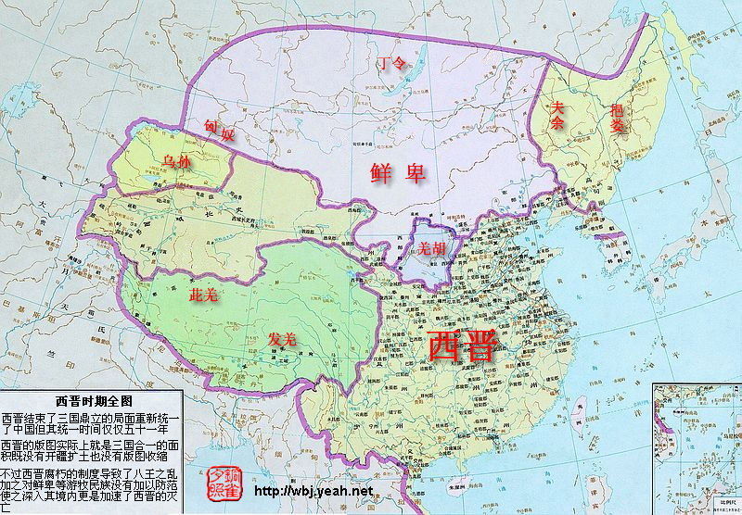
晋朝皇族的源头为河内司马氏，在曹魏时代已世代为官。如司马朗、司马懿及司马孚等兄弟总共八人，时人称“八达”。其中司马懿具有政治及军事才略，在曹魏后期抵御蜀汉北伐及平定辽东，成为了魏国重臣。239年魏明帝去世，司马懿与曹爽受遗共同辅政，但之后司马懿被曹爽架空。249年发生高平陵事变，司马懿重夺政权，至此司马氏开始专政。在司马懿去世后，其子司马师及司马昭逐渐巩固司马氏的势力。此期间发生三次反抗司马氏的战争(史称寿春三叛)，皆被平定。 263年司马昭为了建立赫赫军功，以做好篡夺准备，命钟会、邓艾及诸葛绪率军伐蜀，蜀汉主将姜维阻敌于剑阁。最后邓艾经阴平直袭涪城，进逼成都。最后刘禅投降，蜀汉灭亡，史称魏灭蜀之战。及后钟会、姜维意图叛变，但被司马昭立即平定。不久司马昭去世，其子司马炎最后于266年篡位，曹魏灭亡。司马炎建立晋朝，是为晋武帝，定都洛阳，史称西晋。

十六国
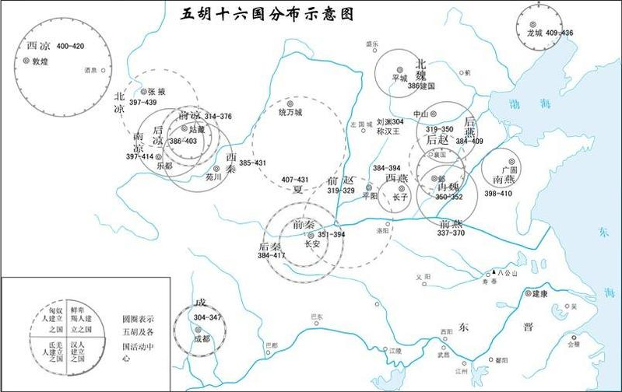
后赵33
319-351
前秦44
351-394
 | 五胡十六国 | 304-439
五胡十六国 (304-589)是指自西晋末年到北魏统一北方期间，曾在中国北部境内建立政权的五个北方民族及其所建立的政权。五胡指匈奴、鲜卑、羯、氐、羌。十六国指前凉、后凉、南凉、西凉、北凉、前赵、后赵、前秦、后秦、西秦、前燕、后燕、南燕、北燕、夏、成汉。此外，还有代国、冉魏、西燕、吐谷浑等都在十六国之外。共有二十国。
后秦48
384-431
汉赵25
304-329
冉魏3
350-352
西秦47
385-431

北凉43
397-439
西凉22
400-421
前凉57
320-376
后凉18
386-403
南凉18
397-414
前燕34
337-370
后燕24
384-407
北燕33
407-439

南燕13
398-410
西燕11
384-394
成汉44
304-347
西蜀9
405-413
代39
338-376
胡夏25
407-431

 | 统治期 | 国名 | 开国者 | 民族 | 首都 | 统治地区 | 亡于何国
1 | 304-347 | 成汉帝国 | 李雄 | 巴氐(di) | 成都 | 四川东 ，云南，贵州 | 东晋
2 | 304-329 | 汉赵帝国 | 刘渊 | 匈奴 | 平阳(山西临汾) 长安(西安) | 山西 ，陜西，河南，河北，甘肃 | 后赵 | 刘渊 | 即前赵
3 | 319-351 | 后赵帝国 | 石勒 | 羯(jie2) | 襄国(河北邢台西) 邺(河北临漳西南) | 河北 ，河南，山东，山西，陜西，甘肃，辽宁，安徽，江苏 | 冉魏 | 石勒
4 | 320-376 | 前凉王国 | 张茂 | 汉 | 姑臧(甘肃武威) | 甘肃 ，新疆，宁夏 | 前秦
5 | 329-687 | 吐谷浑 | 吐延 | 辽东鲜卑慕容部的一支 |  | 西晋末，首领吐谷浑率部西迁到枹罕(今甘肃临夏)。后扩展，统治了今青海、甘南和四川西北地区的羌、氐部落，建立国家。 | 吐蕃
6 | 337-370 | 前燕帝国 | 慕容皇光 | 鲜卑 | 龙城(辽宁朝阳) 邺(河北临漳西南) | 河北 ，河南，山东，山西，陜西，甘肃，辽宁，安徽，江苏 | 前秦
 | 338-376 | 代 | 拓跋什翼犍 | 鲜卑
7 | 350-352 | 冉魏帝国 | 冉闅 | 汉 | 邺(河北临漳西南) | 河北以南 | 前燕
8 | 351-394 | 前秦帝国 | 符健 | 氐 | 长安(西安) | 河北 ，河南，山东，山西，陜西，甘肃，辽宁，安徽，江苏，四川，贵州，湖北 | 西秦 | 苻坚
9 | 384-407 | 后燕帝国 | 慕容垂 | 鲜卑 | 中山(河北定州) | 河北山东山西 ，河南，辽宁 | 北燕
10 | 384-394 | 西燕帝国 | 慕容泓 | 鲜卑 | 长子(山西长子) |  | 后燕
11 | 384-431 | 后秦帝国 | 姚苌 | 羌 | 长安(西安) | 陜西 ，甘肃，宁夏，山西 | 晋
12 | 385-431 | 西秦王国 | 乞伏国仁 | 鲜卑 | 金城(甘肃兰州) | 甘肃东 | 夏
13 | 386-403 | 后凉王国 | 吕光 | 氐 | 姑臧(甘肃武威) | 甘肃 ，新疆 | 后秦
14 | 397-414 | 南凉王国 | 秃发乌孤 | 鲜卑 | 乐都(青海) | 甘肃西 ，青海 | 西秦
15 | 397-439 | 北凉王国 | 段业 沮渠蒙逊 | 汉 匈奴 | 张液(甘肃) | 甘肃 ，新疆 | 北魏
16 | 398-410 | 南燕帝国 | 慕容德 | 鲜卑 | 广固(山东青周) | 山东 ，河南 | 晋
17 | 400-421 | 西凉王国 | 李暠 | 汉 | 敦煌 | 甘肃西 | 北凉
18 | 405-413 | 西蜀王国 | 谯纵 | 汉 | 成都 |  | 晋
19 | 407-431 | 胡夏帝国 | 赫连勃勃 | 匈奴 | 统万(陜西) | 陜西 ，内蒙古 | 吐谷浑
20 | 407-439 | 北燕帝国 | 高云 冯跋 | 朝鲜 汉 | 和龙(辽宁朝阳) | 河北 ，辽宁 | 北魏

1 | 西晋在曹魏统一北方，进而晋武帝灭孙吴统一中国之后，本可以继续秦汉统一之格局，但是司马王朝走的是门阀政体之局.这样一来，社会个阶级的矛盾和对立，动摇了晋王室的基础.晋惠帝末年的八王之乱，和其它的外患导致中原沦陷，边垂不保，群雄混战，生灵涂炭.司马王室南迁。尔北方的黄河流域则成为各少数民族的逐鹿之地，直至东晋灭亡，中原从未被东晋所收复，国家未为统一，此时期为"五胡十六国"。
2 | 五胡世代居住在中国的西北部，因对抗晋政府的腐败和官员的贪污残暴，而叛变晋王朝。他们所建立的王朝都是短命的王朝，各自征战，民不聊生。
3 | 五胡十六国兴替的历史相当繁乱，这里仅述其大势。以公元383年淝水之战为戒，这百来年的历史大体可分为两个阶段，第一阶段既人们常说的“胡亡氐乱”。永嘉（307-313）之乱后“五胡”所建立的多个政权一度为氐族前秦政权所统一，但淝水一战失败后顷刻之间便土崩瓦解。第二阶段更是祸乱不息，前秦灭亡后北方重又分裂，关中、关东、陇右政局纷乱，民族之间的斗争又出现一个高潮，社会动荡比以前更厉害。直到北魏统一北方，才结束“五胡乱华”。

东晋
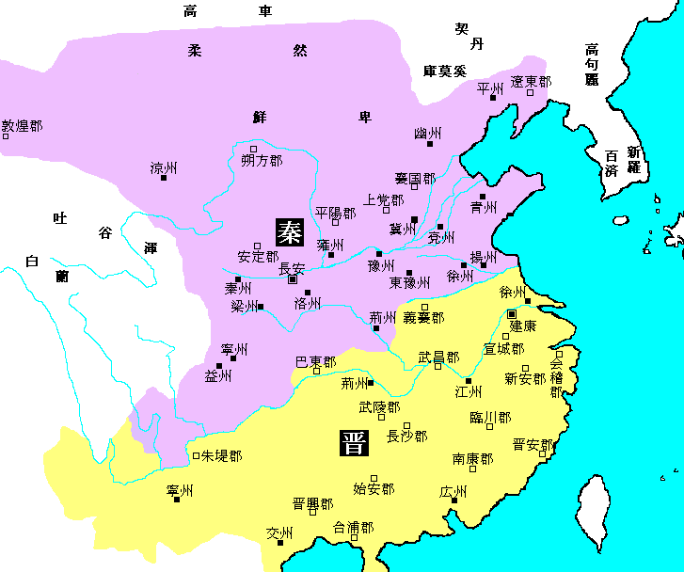
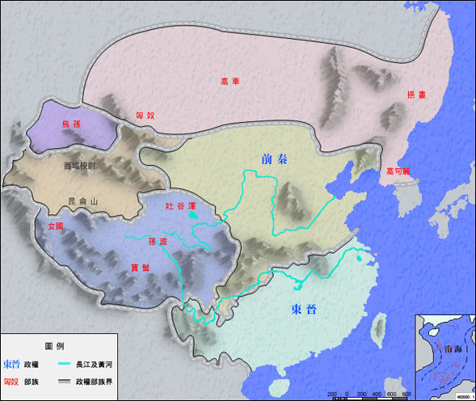
东晋 | 共享国103年，历4代11帝。

东晋，中国朝代名（316年－420年），是由西晋皇室后裔在南方建立起来的小朝廷，虽然在今天我们将其作为一个朝代写进中国的古代历史，但事实上东晋的统治范围却仅限于秦岭淮河以南的土地，东晋时代，也曾经内部四分五裂。因少数民族内迁，建都洛阳的晋朝（西晋）亡国，琅琊王司马睿在群臣拥戴下在建康（今南京）即位，即晋元帝，史称东晋。
序号 | 姓名 | 庙号 | 谥号 | 字 | 在位时间 | 陵墓 | 生卒
1 | 司马睿 | 中宗 | 元帝 | 景文 | 317—322 | 建平陵
2 | 司马绍 | 肃宗 | 明帝 | 道畿 | 322—325 | 武平陵
3 | 司马衍 | 显宗 | 成帝 | 世根 | 325—343 | 兴平陵
4 | 司马岳 | —— | 康帝 | 世同 | 343—345 | 崇平陵
5 | 司马聃 | 孝宗 | 穆帝 | 彭子 | 345—361 | 永平陵 | 343-361 | 穆帝，康帝子，即位时才2岁，死于361年，时年19岁。
6 | 司马丕 | —— | 哀帝 | 干龄 | 362—366 | 安平陵 | 341-365 | 司马丕，成帝长子，迷信黄老之术，常服长生不老之药，服食过量而死，时年25岁。
7 | 司马奕 | —— | 海西公 | 延龄 | 366—371 | 吴平陵 | 342-386 | 司马奕，成帝子，哀帝同母弟。在位5年被大将军桓温所废，死于386年，时年45岁。
8 | 司马昱 | 太宗 | 简文帝 | 道万 | 371—372 | 高平陵 | 321-372 | 司马昱，元帝的幼子，初封会稽王，371年，被桓温拥立为帝。在位1年死，时年53岁。
9 | 司马曜 | 烈宗 | 孝武帝 | 昌明 | 373—396 | 隆平陵 | 352-396 | 孝武帝，简文帝第三子。383年，与前秦有“淝水之战”，在谢安领导下，大败前秦军。谢安死后，社会矛盾逐渐尖锐。加上，孝武帝“溺于酒色”，时政治腐败。孝武帝死于396年，时年45岁。
10 | 司马德宗 | —— | 安帝 | —— | 397—418 | 休平陵 | 382-418 | 安帝，孝武帝长子，即位后，发生内乱，国势日衰，安帝没有什么政治才能，418年，被刘裕所杀。时年37岁。
11 | 司马德文 | —— | 恭帝 | —— | 319—420 | 冲平陵 | 386-421 | 恭帝，安帝同母弟，在位2年，被废，421年被杀，时年36岁。

西晋灭亡后，汉族在江东建立东晋政权。公元317年，镇守建康(今江苏南京)的晋宗室司马睿在江南重建晋室，史称东晋。东晋政权维持了长期的偏安统治，到公元420年被刘裕所建立的宋所取代，

南北朝
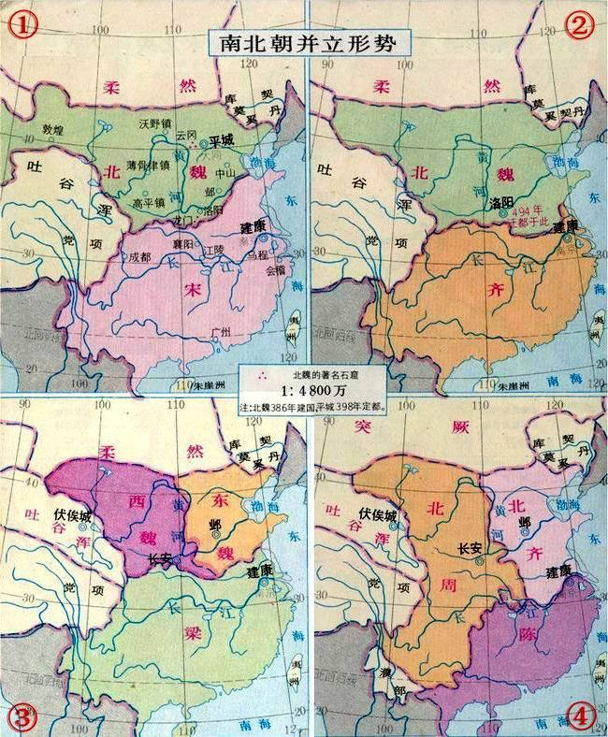
南北朝

南朝 | 宋世系 | 420年-479年 | 刘裕 | 建康
 | 齐世系 | 479年-502年 | 萧道成 | 建康
 | 梁世系 | 502年-557年 | 萧衍 | 建康
 | 陈世系 | 557年-589年 | 陈霸先 | 建康
北朝 | 北魏世系 | 386年-534年 | 拓跋圭 | 平城 | （439年拓跋焘统一北方为北朝的起始纪元）
 | 东魏世系 | 534年-550年 | 元善见 | 邺
 | 西魏世系 | 535年-557年 | 元宝炬 | 长安
 | 北齐世系 | 550年-577年 | 高洋 | 邺
 | 北周世系 | 557年-581年 | 宇文觉 | 长安

南北朝（公元420年—公元589年）是中国历史上的一段分裂时期，由公元420年刘裕篡东晋建立南朝宋开始，至公元589年隋灭南朝陈为止。该时期上承东晋、五胡十六国，下接隋朝，南北两势虽然各有朝代更迭，但长期维持对峙，所以称为南北朝。南朝（公元420年—公元589年）包含宋、齐、梁、陈四朝；北朝（公元439年—公元589年）则包含北魏、东魏、西魏、北齐和北周五朝。

隋朝
隋朝
隋朝（公元581年—618年），是中国历史上最伟大的朝代之一，隋唐时期也是全世界公认的中国最强盛的时期 。隋朝在政治上确立了重要的制度——三省六部制，创建了影响深远的科举制度，改革律令；在军事上继续推行和改革府兵制度；在经济上，一方面实行均田制和租庸调制，另一方面则采取了“大索貌阅”和“输籍定样”等措施，以增加政府收入。隋朝还兴修了举世闻名的大运河，巩固了中央对东南地区的统治，加强了南北经济、文化的联系。

大隋天子于西元581年二月甲子日接受北周皇帝禅让，建立了大隋皇朝，隋文帝以大兴城为京师、隋炀帝以洛阳为京师，实行东西两京制：西京长安、东京洛阳。589年，挥师南下，灭了长期割据南方的南朝最后一个朝代——陈朝，统一中国。

1 | 大隋太祖武元皇帝 | 隋太祖 | 杨忠 | 【隋高祖追崇】
2 | 大隋高祖文皇帝 | 隋文帝 | 杨坚 | 年号：开皇、仁寿(581-605)
3 | 大隋世祖明皇帝 | 隋炀帝 | 杨广 | 年号：大业(604-617)
4 | 大隋世宗成皇帝 | 隋成帝 | 杨昭 | 【隋恭帝追崇】
5 | 大隋世宗恭皇帝 | 隋恭帝 | 杨侑 | 年号：义宁(617-618)
6 |  | 隋隆帝 | 杨浩 | 年号：天寿（617）
7 |  | 皇泰帝 | 杨侗 | 年号：皇泰（618）
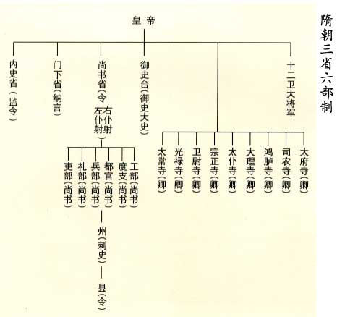
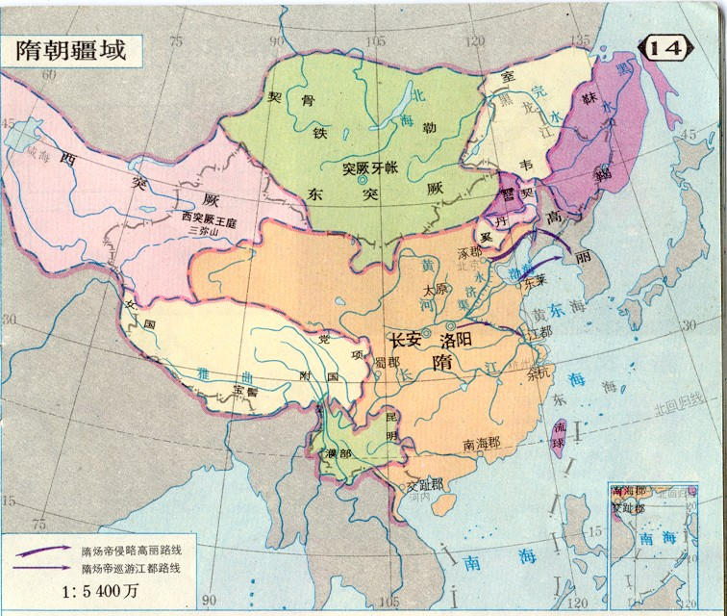

中央官制

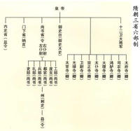
三省六部制
隋文帝杨坚即位后首先做的一件大事就是废除北周附会《周礼》六官所建立的官制，代之以新的职官制度：“置三师、三公及尚书、门下、内史、秘书、内侍等省，御史台、太常、光禄、卫尉、宗正、太仆、大理、鸿胪、司农、太府、国子、将作等监，左右卫、左右武卫等府。”以强化中央集权和恢复汉族王朝官制的传统。尚书、门下、内史三省制是隋代中央官制的核心。三师、三公虽然地位崇高位居一品但实际上只是荣誉职务。隋代尚书省的地位很高，《隋书·百官志》说“尚书省，事无不总”，反映了它作为最高国家行政机关的地位与权力。

地方官制

隋代地方上分为州、郡、县三级，后于开皇三年废除郡的行政设置，以州直接统县。隋代州的长官每年年底都要进京述职，称为朝集使。朝廷则派司隶台官员或别使巡省地方。

唐朝
唐朝

唐朝（公元618年～907年），是世界公认的中国最强盛的时代之一。李渊于618年建立唐朝，以长安（今陕西西安）为首都。其鼎盛时期的公元7世纪时，中亚的沙漠地带也受其支配。在690年，武则天改国号“唐”为“周”，迁都洛阳，史称武周，也称“大周”。705年唐中宗李显恢复大唐国号，恢复唐朝旧制，还都长安。唐朝在天宝十四年（755年）安史之乱后日渐衰落，至天祐四年（907年）梁王朱温篡位灭亡。唐历经21位皇帝（含武则天），共289年。唐在文化、政治、经济、外交等方面都有辉煌的成就，是当时世界上最强大的国家。
帝王年表
序号 | 姓氏 | 谥号 | 庙号 | 辈份 | 在位 | 生卒 | 皇考 | 生母 | 年号 | 陵墓
一 | 李渊 | 神尧大圣大光孝皇帝 | 高祖 | 第一代 | 618——626（8年） | 566——635（70岁） | 北周唐国公李虎子李昺子 | 独孤氏 | 武德（618——626） | 献陵（今陕西省三原县城东25公里之土原上）
二 | 李世民 | 文武大圣大广孝皇帝 | 太宗 | 第二代 | 626——649（23年） | 598——649（52岁） | 高祖次子 | 窦氏 | 贞观（627——649） | 昭陵（今陕西省礼泉县东北）
三 | 李治 | 天皇大圣大弘孝皇帝 | 高宗 | 第三代 | 649——683（34年） | 628——683（56岁） | 太宗第九子 | 长孙皇后 | 永徽（650——655）显庆（656——661）龙朔（661——663）麟德（664——665）乾封（666——668）总章（668——670）咸亨（670——674）上元（674——676）仪凤（676——679）调露（679——680）永隆（680——681）开耀（681——682）永淳（682——683）弘道（683） | 乾陵（今陕西省乾县西北梁山上，和武则天合葬）
四 | 李显 | 大和大圣大昭孝皇帝 | 中宗 | 第四代 | 683——684（1年） 705——710（5年） | 656——710（55岁） | 高宗第七子 | 武瞾 | 嗣圣（684）神龙（705——707）景龙（707——710） | 定陵（今陕西省富平县龙泉山上）
五 | 李旦 | 玄真大圣大兴孝皇帝 | 睿宗 | 第四代 | 684——690（6年） 710——712（2年） | 662——716（55岁） | 高宗第九子 | 武瞾 | 文明（684）光宅（684）垂拱（685——688）永昌（689）载初（689——690）景云（710——712）太极（712）延和（712） | 桥陵（今陕西省蒲城县北之丰山）
六 | 武瞾 | 则天顺圣皇后 | 无 | 第三代 | 690——705（15年） | 624——705（82岁） | 武士彟 | 杨氏 | 天授（690——692）如意（692）长寿（692——694）延载（694）证圣（695）天册万岁（695）万岁登封（695——696）万岁通天（696——697）神功（697）圣历（698——700）久视（700——701）大足（701）长安（701——704）神龙（705） | 与高宗合葬乾陵（今陕西省乾县西北梁山上）
七 | 李重茂 | 少帝 | 无 | 第五代 | 710（十天） |  | 中宗子 | 唐隆（710）唐元（710）
八 | 李隆基 | 至道大圣大明孝皇帝 | 玄宗 | 第五代 | 712——756（44年） | 685——762（78岁） | 睿宗第三子 | 窦氏 | 先天（712——713）开元（713——741）天宝（742——756） | 泰陵（今陕西省蒲城县东北金粟山）
九 | 李亨 | 文明武德大圣大宣孝皇帝 | 肃宗 | 第六代 | 756——762（6年） | 711——762（52岁） | 玄宗第三子 | 杨氏 | 至德（756——758）乾元（758——760）上元（760——762）宝应（762） | 建陵（今陕西省礼泉县东北之武将山上）
十 | 李豫 | 睿文孝武皇帝 | 代宗 | 第七代 | 762——779（17年） | 726——779（54岁） | 肃宗长子 | 吴氏 | 宝应（762——763）广德（763——764）永泰（765——766）大历（766——779） | 元陵（今陕西省富平县西北之檀山上）
十一 | 李适 | 神武圣文皇帝 | 德宗 | 第八代 | 779——805（26年） | 742——805（64岁） | 代宗长子 | 沈氏 | 建中（780——783）兴元（784）贞元（785——805） | 崇陵（今陕西省泾阳县北嵯峨山）
十二 | 李诵 | 至德弘道大圣大安孝皇帝 | 顺宗 | 第九代 | 805（1年） | 761——806（46岁） | 德宗长子 | 王氏 | 永贞（805） | 丰陵（今陕西省富平县东瓮金山）
十三 | 李纯 | 昭文章武大圣至神孝皇帝 | 宪宗 | 第十代 | 805——820（15年） | 778——820（43岁） | 顺宗长子 | 王氏 | 元和（806——820） | 景陵（今陕西省蒲城县西北金帜山）
十四 | 李恒 | 睿圣文惠孝皇帝 | 穆宗 | 第十一代 | 820——824（4年） | 795——824（30岁） | 宪宗第三子 | 郭氏 | 长庆（821——824） | 光陵（今陕西省蒲城县北尧山）
十五 | 李湛 | 睿武昭愍孝皇帝 | 敬宗 | 第十二代 | 824——826（2年） | 809——826（18岁） | 穆宗长子 | 王氏 | 宝历（825——826） | 庄陵（今陕西省三原县东北）
十六 | 李昂 | 元圣昭献孝皇帝 | 文宗 | 第十二代 | 826——840（14年） | 809——840（32岁） | 穆宗第二子 | 萧氏 | 大和（827——835）开成（836——840） | 章陵（今陕西省富平县西北之天乳山）
十七 | 李炎 | 至道昭肃孝皇帝 | 武宗 | 第十二代 | 840——846（6年） | 814——846（33岁） | 穆宗第五子 | 韦氏 | 会昌（841——846） | 端陵（今陕西省三原县东）
十八 | 李怡 | 元圣至明成武献文睿智章仁神聪懿道大孝皇帝 | 宣宗 | 第十一代 | 846——859（13年） | 810——859（50岁） | 宪宗第十三子 | 郑氏 | 大中（847——860） | 贞陵（今陕西省泾阳县西北）
十九 | 李漼 | 昭圣恭惠孝皇帝 | 懿宗 | 第十二代 | 859——873（14年） | 833——873（41岁） | 宣宗长子 | 晁氏 | 咸通（860——873） | 简陵（今陕西省富平县西北）
二十 | 李儇 | 惠圣恭定孝皇帝 | 僖宗 | 第十三代 | 873——888（15年） | 862——888（27岁） | 懿宗第五子 | 王氏 | 乾符（874——879）广明（880——881）中和（881——885）光启（885——888）文德（888） | 靖陵（今陕西省乾县东北）
二十一 | 李晔 | 圣穆景文孝皇帝 | 昭宗 | 第十三代 | 888——904（16年） | 867——904（38岁） | 懿宗第七子 | 王氏 | 龙纪（889）大顺（890——891）景福（892——893）乾宁（894——898）光化（898——901）天复（901——904）天祐（904） | 和陵（今河南省偃师县太平山）
二十二 | 李柷 | 昭宣光烈孝皇帝 | 哀宗 | 第十四代 | 904——907（3年） | 892——908（17岁） | 昭宗第九子 | 何氏 | 天祐（904——907） | 温陵（今山东省定陶县）

 | 中央官制

 | 三师：太师、太傅、太保（荣誉职务）；
 | 三公：太尉、司徒、司空（荣誉职务）；
 | 三省：中书省(决策、秘书)、门下省（侍从、谏议）、尚书省(行政)；
 | 尚书省下辖六部：吏部（人事）、户部（户口、财政）、礼部（礼宾）、兵部（国防）、刑部（法院）、工部（工程、水利）；
 | 一台：御史台（监察）；
 | 五署：国子监、少府监、将作监、军器监、都水监（循旧制，与六部分工）；
 | 九寺：太常寺、光禄寺、卫尉寺、宗正寺、太仆寺、大理寺、鸿胪寺、司农寺、太府寺（与六部分工合作）；
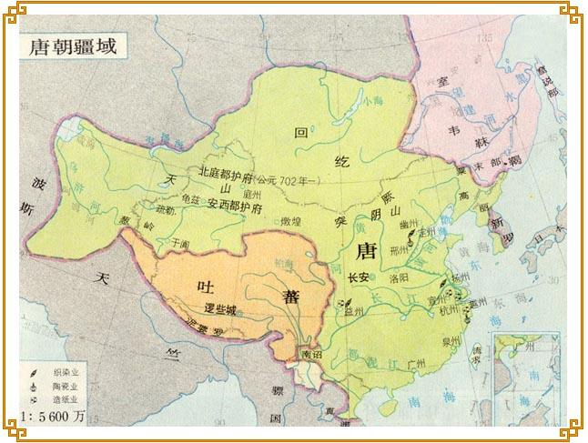
 | 散官：（荣誉职务）。

 | 地方官制

 | 虚设（道）置观察使
 | 州（郡）：刺史（太守）；别驾、长史、司马；录事、参军事；
 | 六曹：司功、司仓、司户、司兵、司法、司士。
 | 县：县令；县丞、主簿；县尉、录事、佐史。
 | 乡：耆老；五里一乡
 | 里：里正；五保一里
 | 村：村正；一自然村为一村
 | 保：保长；五邻一保
 | 邻：邻长；四家一邻
 | 坊：坊正。城市内无村设坊，坊正和村正同级

五代十国
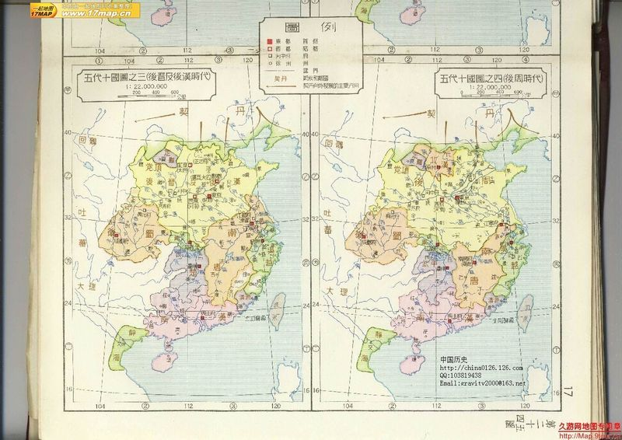
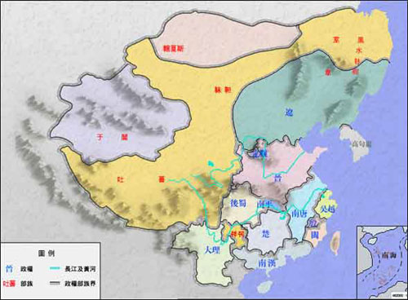
891
五代54 （907-960）
907
923
后唐14
923-936
后晋11
936-946
后汉4
947-950
后周11
950-960
960
979
五代十国
1cm:4年
十国89 （891-976）
后梁17
896
905
907
923
936
947
960
979
前蜀35
891-925
后蜀41
925-965
965
891
吴46
892-937
892
937
南唐39
937-975

893
吴越86
893-978
978
闽53
893-945
893
945
楚56
896-952
896
南汉67
905-971
952
905
971
荆南
907-963
907
北汉29
951-979
963

951
979

国名 | 都城 | 在省 | 在市 | 统治元年 | 统治末年 | 统治年数
五代
后梁 | 汴州 | 河南 | 开封市 | 907 | 923 | 17 | 4.00
后唐 | 洛阳 | 河南 | 洛阳市 | 923 | 936 | 14 | 3.25
后晋 | 汴州 | 河南 | 开封市 | 936 | 946 |  | 2.50
后汉 | 汴州 | 河南 | 开封市 | 947 | 950 | 4 | 0.75
后周 | 汴州 | 河南 | 开封市 | 950 | 960 | 11 | 2.50

十国
吴 | 扬州 | 江苏 | 扬州市 | 892 | 937 | 46 | 11.25
南唐 | 金陵 | 江苏 | 南京市 | 937 | 975 | 39 | 9.50
前蜀 | 成都 | 四川 | 成都市 | 891 | 925 | 35 | 8.50
后蜀 | 成都 | 四川 | 成都市 | 925 | 965 | 41 | 10.00
闽 | 长乐 | 福建 | 福州市 | 893 | 945 | 53 | 13.00
楚 | 长沙 | 湖南 | 长沙市 | 896 | 951 | 56 | 13.75
南汉 | 兴王府 | 广东 | 广州市 | 905 | 971 | 67 | 16.50
荆南 | 荆州 | 湖北 | 荆州市 | 907 | 963 | 57 | 14.00
吴越 | 杭州 | 浙江 | 杭州市 | 893 | 978 | 86 | 21.25
北汉 | 太原 | 山西 | 太原市 | 951 | 979 | 29 | 7.00

中原相继出现了梁、唐、晋、汉、周五个朝代，史称后梁、后唐、后晋、后汉、后周。同时，在这五朝之外，还相继出现了前蜀、后蜀、吴、南唐、吴越、闽、楚、南汉、南平(即荆南)和北汉十个割据政权，这就是中国历史上的“五代十国”。
朱全忠篡唐而建的朱梁王朝，改进了唐朝的一些政弊，后梁被世仇李存勖的后唐所灭。

后唐有比较开明的皇帝唐明宗李嗣源实施了不少利国利民的政策，使社会出现小康的局面，但他的后继者却被他的女婿石敬瑭以燕云十六州为代价向北方的契丹人借兵所灭。
石敬瑭认比他年纪小的契丹帝为父，被契丹帝册封为大晋皇帝，定都开封。但源源不绝的财富却流入契丹人的国库,以至石敬瑭的养子石重贵不甘如此，在大臣景延广的建议下以向契丹称“孙”不称臣的借口,企图改变对契丹的依付关系，但契丹人用挥兵南下灭后晋，虏石重贵来作为答案，并在开封建立大辽，耶律德光自立为帝。

后晋灭，但辽政权无力在中原立足，撤回北方，立李从益为中原之主，太原刘知远杀死李从益，夺取中原，自立为帝，建立大汉帝国。

他的儿子刘承佑因杀大将郭威不成却被郭威所代为大周，郭威和他的养子柴荣后周是五代中的明君，在他们的经营下，后周渐强，并逐步统一中国，但柴荣的继承者是七岁的小孩，无力掌管天下，终大将赵匡胤在陈桥被手下黄袍加身，代周立宋。后来宋王朝在赵匡胤的经营下，终统一中国，结束五代时的大分裂。

吴的开创者杨行密，在镇压农民起义和军阀混战中被唐朝提升为淮南节度使。902年，唐昭宗封他为吴王，建都扬州。到杨溥在位时，丞相徐温等立杨溥为天子，国号吴。
但此时，杨氏大权早已旁落。937年，徐温的养子徐知诰废杨溥自立，国号唐，建都金陵，改姓名为李昪，史称"南唐"。到后主李煜时，为北宋所灭。

唐壁州（四川导江）刺史王建，从894年开始，先后兼并西川、东川和汉中之地。后梁建立，他在成都称帝，国号蜀，史称"前蜀"。子王衍继位，以奢侈荒淫、刻剥百姓著称。925年，后唐庄宗派兵灭前蜀，用孟知祥（李克用侄女婿）为剑南西川节度副大使。
926年，孟知祥入成都，整顿吏治，减少苛税，攻占东川。934年，他在成都称帝，国号蜀，史称"后蜀"。当年孟知祥死，子孟昶继位，又攻取凤州，疆域与前蜀相同。但孟昶和王衍一样，刻剥惨毒，奢侈成性。965年为北宋所灭。

吴越的创建者钱镠，在893年被唐昭宗任命为镇海节度使。不久，因讨越州军阀董昌有功，升任镇海、镇东两军节度使。907年，后梁封他为吴越王，都于杭州，拥有两浙之地。这一地区战争很少，生产发达，经济繁荣。钱氏政权五传至钱俶，于978年降北宋。

唐末，马殷割据湖南。907年，后梁封他为楚王，都于潭州（长沙）。927年，后唐又封其为楚国王。马殷死，诸子争立，政局混乱，951年被南唐攻灭。但南唐灭楚不久，楚将刘言又起兵击败了南唐军，继续据有湖南。以后刘言被其部下杀死，周行逢及其子周保权又先后统治湖南。963年为北宋所灭。

893年，王审知随其兄王潮据福州，897年，继王潮为威武军节度使。909年，后梁封他为闽王，据有泉、汀等地。王审知死后，继位的都是暴君，内乱不休，945年被南唐攻灭。

905年，刘隐为唐静海军节度使。907年，后梁封他为大彭郡王。隐弟刘龑继位后，扩大了势力范围，于917年称帝，国号越，建都广州，次年改国号为汉，史"南汉"。南汉君主都极其奢侈，统治十分残暴，境内阶级矛盾非常尖锐，971年为北宋所灭。

907年，后梁任命高季兴为荆南节度使。924年，后唐庄宗封他为南平王，都于江陵，仅有荆州一地，至唐明宗时才得归、峡二州，是十国中最弱小的一国。963年亡于北宋。
北汉为后汉高祖弟刘崇所建。951年，郭威代汉。刘崇据河东之地，在太原称帝，仍以汉为国号，史称"北汉"。北汉"土瘠民贫，内供军国，外奉契丹，赋繁役重，民不聊生"，社会矛盾十分尖锐。979年亡于北宋。

辽
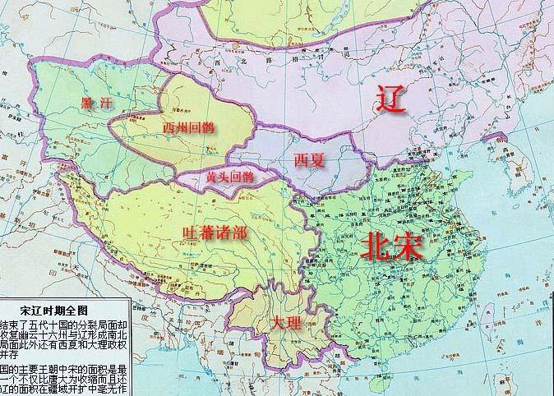
辽
辽（907-1125）
建国于907年，国号契丹，916年始建年号，937年（一说947年）改国号为辽，983夏称契丹，1066年仍称辽
始于太祖耶律阿保机，定都上京（今内蒙古巴林左旗南）其疆域东临北海、渤海，西至金山(今阿尔泰山)、流沙(今新疆白龙堆沙漠)，北至克鲁伦河、鄂尔昆河、色楞格河流域，东北迄外兴安岭南麓，南接山西北部、河北白沟河及今甘肃北界。
辽代与北宋对峙，是统治中国北部的一个王朝，1125年为金所灭。在太祖,太宗统治时期，阿保机创建奴隶制国家，确定皇权世袭，建立军队，制定法律，修建都城，制造文字，此后继续向外扩张。西打倒甘州回鹘，东灭渤海国，南占燕云十六州。太宗死后，经过世宗,穆宗,景宗，一再发生争夺皇权战争。982年圣宗继位，实行一系列改革，多方面削弱奴隶制，确立封建制的统治。其间他带兵南侵，与宋订立澶渊之盟，两国各守旧界，此后不再有大的战事。圣宗在位半个世纪，是辽朝的全盛时期。到兴宗,道宗时期皇室内部政变频繁，各族人民反抗辽朝的起义连绵不断，辽王朝日见衰败。金政权建立后，接连打败辽王朝，很快取代了辽在东北的统治地位。1125年天祚帝逃往西夏途中，为金兵追获，辽亡。
辽代众王907~1125
序号 | 庙号 | 帝号 |  | 名事情 | 在位时间
1 | 太祖 | 大圣大明神烈天皇帝 | 耶律氏 | 讳亿 | 907-926 | 字阿保机
2 | 太宗 | 孝武惠文皇帝 |  | 讳德光 | 927-947
3 | 世宗 | 孝和庄宪皇帝 |  | 讳阮 | 947-950
4 | 穆宗 | 孝安敬正皇帝 |  | 讳璟 | 951-968
5 | 景宗 | 孝成康靖皇帝 |  | 讳贤 | 969-981
6 | 圣宗 | 文武大孝宣皇帝 |  | 讳隆绪 | 982-1030
7 | 兴宗 | 神圣孝章皇帝 |  | 讳宗真 | 1031-1054
8 | 道宗 | 孝文皇帝 |  | 讳洪基 | 1055-1100
9 | 天祚帝 |  |  | 讳延禧 | 1101-1125

西夏
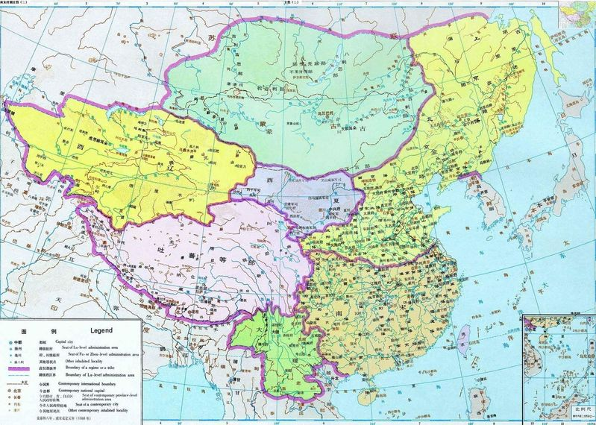
西夏

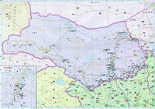
西夏是指中国历史上由党项人于公元1038年至1227年间在中国西部建立的一个封建政权。拓拔思恭占据夏州（今 陕北地区的横山县），建国时便以夏州得名，称“大夏”。又因其在西方，宋人称之为“西夏”。
序号 | 帝号 | 姓氏 | 生卒年月 | 称帝时间 | 在位年数 | 简述
1 | 景宗武烈皇帝 | 李元昊 | 1004-1048 | 1038年称帝， | 在位11年。 | 父李德明，西平王。李元昊袭位后，与1038年称帝，国号大夏，史称西夏。他接受宋的先进文化，由根据党项的民族特点确立了一套政治军事制度。李元昊与辽，宋之间进行了一些战争，取得胜利，形成宋，辽，夏鼎立局面。晚年，肆意诛杀，纵情享乐，强夺太子宁凌噶妻为后，被宁凌噶刺死。死于1048年，时年45岁。
2 | 毅宗昭英皇帝 | 李谅祚 | 1047-1067 | 1048年即位， | 在位20年 | 。景宗长子。即位时才1岁，由其母掌握朝政。亲政后，实行改革，使西夏进一步汉化。他连年对宋用兵，攻掠临近州县。先后收降吐蕃首领瞎毡的儿子木征和青唐吐蕃部。后注意修好与辽、宋关系。于1067年病死，时年21岁。
3 | 惠宗康靖皇帝 | 李秉常 | 1060-1086 | 1067年即位， | 在位20年 | 。毅宗长子，即位时8岁。死于1086年，时年26岁。
4 | 崇宗圣文皇帝 | 李乾顺 | 1084-1139 | 1086年即位， | 在位54年 | 。惠宗长子，即位时3岁。亲政后，采取联辽抗宋的策略，辽被金灭后，又联金抗宋。死于1139年，时年56岁。
5 | 仁宗圣德皇帝 | 李仁孝 | 1124-1193 | 1139年即位， | 在位55年 | 崇宗长子。仁宗指定《新法》，确立封建土地所有制。确立科举制，尊崇儒学，大修孔庙及尊奉孔子为文宣帝；封建制在西夏确立了。仁宗时是西夏的鼎盛时期。仁宗死于1193年，时年70岁。
6 | 桓宗昭简皇帝 | 李纯佑 | 1177-1206 | 1193年即位， | 在位13年。 | 仁宗长子。以附金和宋为国策。1205年，铁木真开始进军西夏，1206年，桓宗暴卒，时年30岁。
7 | 襄宗敬穆皇帝 | 李安全 | 1169-1211 | 1206年即位， | 在位6年。 | 崇宗孙，仁宗侄，父李仁友。在位6年，被齐王李遵顼废，同年死，时年43岁。
8 | 神宗英文皇帝 | 李遵顼 | 1162-1226 | 1211-1223年 | 在位13年 | 齐王李彦宗子，博览群书，1203年西夏状元，后统领西夏军事，1211年，废襄宗自立。他是以状元当皇帝，在历史上是无前例的。后，与蒙古，宋战争屡败，1223年，神宗退位，死于1226年，时年65岁。
9 | 献宗 | 李德旺 | 1181-1226 | 1223年即位 | ，在位4年。 | 神宗次子。即位后，抗拒蒙古。1226年，成吉思汗攻西夏，西夏连失数城，献宗惊死，时年46岁。
10 | 夏末帝 | 李睍 | ？-1227 | 1226年即位， | 在位1年。 | 献宗侄。即位仅后1年，西夏被蒙古所亡，末帝投降被杀。西夏亡。

西夏的历史根源可以一直追踪到唐初。这个时候党项族开始强大起来。其中拓跋赤辞投降唐，被赐姓李，迁其族人至庆州（在今宁夏回族自治区内），封为平西公。自此在此定居。唐末党项部首领拓跋思恭平黄巢起义有功，再次被赐姓李。从此拓跋思恭及其李姓后代以夏国公成为当地的藩镇势力。
另一种说法是西夏皇族是鲜卑族的后裔。西夏开国君主李元昊就自称是北魏鲜卑之后。
《宋史》卷485《夏国传》上，元昊上宋仁宗表章：“臣祖宗本出帝胄，当东晋之末运，创后魏之初基。”《辽史》卷115《西夏外记》：“西夏本魏拓跋氏后。”《金史》卷134《西夏传》：“夏之立国旧矣，其臣罗世昌谱叙世次，称元魏衰微，居松州者因以旧姓为拓跋氏。”
08年2月29日新华社：考古人员近日在内蒙古自治区鄂尔多斯乌审旗纳林河乡排子湾村发现一处拓跋部李氏家族墓地。这座五代至北宋初年的拓跋部李氏家族墓地中，出土了几方十分珍贵的墓志。墓志铭用了大段文字记述拓跋部李氏家族起源经过，并明确表示其家族为“本乡客之大族，后魏之莘系焉”。拓跋部李氏家族是“后搬到此地的大族，是北魏人的后代”，这又一次把党项拓跋部和鲜卑拓跋联系在了一起.
宋初赵匡胤削藩镇的兵权，引起李氏的不满。虽然他们一开始服从宋的命令，但两者之间的矛盾不断加剧。1032年李德明之子李元昊继夏国公位，开始积极准备脱离宋。他首先弃李姓，自称嵬名氏。第二年以避父讳为名改宋明道年号为显道。开始了西夏自己的年号。在其后几年内他建宫殿，立文武班，规定官民服侍，定兵制，立军名，创造自己的民族文字（西夏文）。公元1038年10月11日，李元昊称帝，建国号大夏。
西夏皇储
君主 皇储 谥号 在位时间
武宗李继迁 太宗李德明 光圣 1010.9—1032
备注：西夏国的奠基人，其子李元昊为西夏开国皇帝。称帝前去世，享年51，被追尊为太宗。
太宗李德明 景宗李元昊 武烈 1032—1048
备注：西夏的开国皇帝，去父亲李德明称帝前去世。1032年继承西夏王位，1038年称西夏皇帝。生母卫慕氏，1048年被太子宁林格杀害，享年46岁。
景宗李元昊
1、长子宁林格 —— ——1048
备注：元昊立太子妃没移氏为新皇后，招致太子宁林格的愤怒，被太子杀害，后被处死。
2、幼子李谅祚 昭英 1048—1067
备注：元昊的幼子，元昊被太子所杀，后被处死。以一岁幼龄继位。其母为没藏太后。12岁预政，注意修好与辽，宋朝的关系，21岁突然去世。
毅宗李谅祚 子李秉常 康靖 1067—1086
备注：七岁继位，其母梁太后专权，因长期不能亲政，忧愤而死，享年26岁。
惠宗李秉常 子李乾顺 圣文 1086—1139
备注：3岁继位，梁氏专权，16岁时灭梁氏亲政。在位54年。
崇宗李乾顺 长子李仁孝 圣德 1139—1193
备注：母为汉人，不知名，16岁继位。西夏的中兴之主，在位时国家达到全盛。1193年崩，年70，在位54年。
仁宗李仁孝
1、子桓宗李纯佑 昭简 1193—1206
备注：17岁继位，国势从盛转衰。1206年，李安全发动兵变，被废。不久暴卒，年仅30。
2、侄子襄宗李安全 敬慕 1206—1211
备注：党项族，其父乃西夏仁宗弟越王李仁友，1196年，仁友逝，安全上书要求袭越王爵位，西夏桓宗不许，安全被降封为镇夷郡王，他极为不满，于是萌生了篡夺皇位之心。1206年与桓宗母罗氏合谋，废桓宗自立，改元应天。 1211年堂侄齐王李遵顼发动政变，被废，一个月后死去。年42岁。
襄宗李安全 堂侄神宗李遵顼 英文 1211—1226
备注：党项族，夏崇宗之曾孙，李安全堂兄弟李彦宗之子也，虽辈份比桓宗、襄宗低，但年龄却比他们高。后，与蒙古，宋战争屡败，1223年，神宗退位，死于1226年，时年65岁。1224年，传位于子李德旺，为西夏唯一的太上皇。1226年病卒，年64，谥英文皇帝，庙号神宗。
神宗李遵顼
1、长子李德任 —— ——
2、次子李德旺 献宗 1223—1226
备注：神宗次子，1226年成吉思汗攻打西夏，西夏连失去数座城池，于1226年惊忧而死，年46岁，在位4年。
献宗李德旺 侄儿李晛 末帝 1226—1227
备注：神宗孙，献宗侄子，李德旺病危时被推举为皇帝。在位时西夏已经快灭亡了。后投降蒙古，被杀害，西夏灭亡。

金
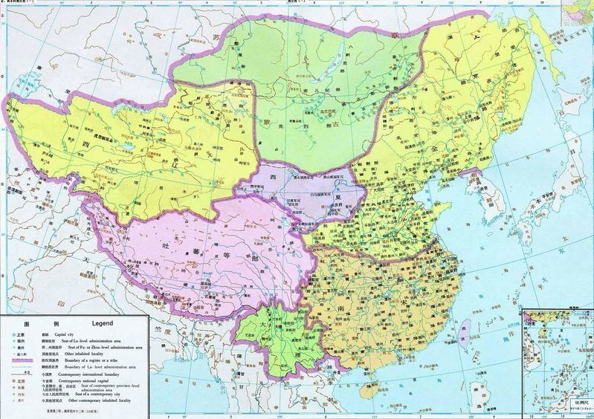
金朝 |  | 历经119年，共9代帝王
金朝（1115年－1234年）
女真勃兴于今黑龙江、松花江流域及长白山地区。1115年1月28日，女真领袖完颜阿骨打称帝建国，国号大金。金朝建国后，展开以辽五京为战略目标的灭辽之战。五京一下，辽朝随即灭亡。金灭辽后，与北宋遂成敌国。金太宗完颜晟即位后，挟灭辽之威，很快席卷而南，于天会五年（公元1127年）灭亡北宋。女真在消灭辽朝和北宋后，统一了包括黄河流域在内的广大北方地区，并与南宋长期对峙。金朝在实行猛安谋克等独特制度的同时，也采纳了内地的很多政治制度。完颜亮在位期间，对南宋发动大规模战争，但以失败告终。金在与南宋、西夏并立期间，迫使西夏臣附、南宋屈辱求和，始终维持其霸主地位。金朝后期，统治集团极其腐朽，各民族起义风起云涌，同时又受到蒙古帝国军队的不断打击，终于亡国。
金朝时期，随着封建化的深入，社会经济获得一定的发展。除了畜牧业的优势外，其农业、手工业以及商业也有所进步。金朝文化深受汉族影响，取得了相应的成就，其中戏剧较为突出，并产生了元好问等著名文学家。

金（1115-1234）完颜氏
序号 | 庙号 | 姓氏 | 在位时间 | 年号
1 | 太祖 | 完颜旻 | 1115-1122 | 收国（2）、天辅（7） | 本名阿骨打
2 | 太宗 | 完颜晟 | 1123-1134 | 天会（15）
3 | 熙宗 | 完颜亶 | 1135-1148 | 天会，即位未改元、天眷（3）、皇统（9）
4 | 海陵王 | 完颜亮 | 1149-1160 | 天德（5）、贞元（4）、正隆（6）
5 | 世宗 | 完颜雍 | 1161-1189 | 大定（29）
6 | 章宗 | 完颜璟 | 1190-1208 | 明昌（7）、承安（5）、泰和（8）
7 | 卫绍王 | 完颜永济 | 1209-1213 | 大安（3）、崇庆（2）、至宁（1）
8 | 宣宗 | 完颜珣 | 1213-1223 | 贞祐（5）、兴定（6）、元光（2）
9 | 哀宗 | 完颜守绪 | 1224-1233 | 正大（9）、开兴（1）、天兴（1）

南宋
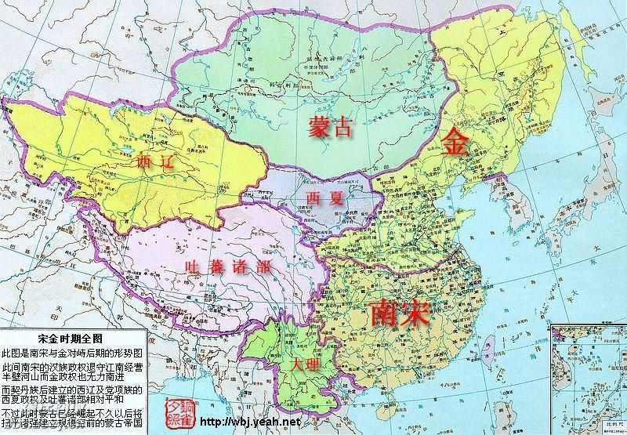
南宋

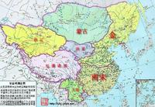
南宋（1127年—1279年）宋高宗赵构在临安（今杭州）重建宋朝，史称南宋，与金朝东沿淮水（今淮河），西以大散关为界。南宋与西夏、金朝和大理为并存政权。南宋偏安于淮水以南，是中国历史上封建经济发达、古代科技发展、对外开放程度较高，但军事实力较为软弱、政治上较为无能的一个王朝。
靖康之难后，徽宗、钦宗二帝被俘，包括皇后，嫔妃，皇子，公主等皇室成员和机要大臣，宫廷女官，宫廷乐师，厨师等都被金人俘虏北上；而此时，徽宗第九子康王赵构，被钦宗派在外任河北兵马大元帅，成为侥幸躲过这场劫难而成为皇室唯一幸存的人，在大臣推举下南京（应天府，今河南省商丘市）登基，后迁都于临安（但南宋统治者实际上并不承认临安为首都，称其为“行在”），恢复宋国号，史称南宋，赵构便是后来的宋高宗。
南宋 1127年—1279年（包括流亡皇帝）

庙号 | 谥号 | 姓名 | 在位时间 | 年号 | 备注
高宗 | 受命中兴全功至德圣神武文昭仁宪孝皇帝 | 赵构 | 1127年—1162年(共35年) | 建炎1127年—1130年、绍兴1131年—1162年 | 宋徽宗第九子，宋钦宗弟。内禅皇位
孝宗 | 绍统同道冠德昭功哲文神武明圣成孝皇帝 | 赵伯琮(原名)、赵瑗、赵玮、赵昚 | 1162年—1189年(共27年) | 隆兴1163年—1164年、乾道1165年—1173年、淳熙1174年—1189年 | 太祖赵匡胤的次子赵德芳的六世孙，高宗养子。内禅皇位
光宗 | 循道宪仁明功茂德温文顺武圣哲慈孝皇帝 | 赵惇 | 1189年—1194年(共5年) | 绍熙1190年—1194年 | 孝宗第三子，有精神疾病。被逼退位
宁宗 | 法天备道纯德茂功仁文哲武圣睿恭孝皇帝 | 赵扩 | 1194年—1224年(共30年) | 庆元1195年—1200年、嘉泰1201年—1204年、开禧1205年—1207年、嘉定1208年—1224年 | 光宗次子
理宗 | 建道备德大功复兴烈文仁武圣明安孝皇帝 | 赵与莒(原名)、赵贵诚、赵昀 | 1224年—1264年(共40年) | 宝庆1225年—1227年、绍定1228年—1233年、端平1234年—1236年、嘉熙1237年—1240年、淳祐1241年—1252年、宝祐1253年—1258年、开庆1259年、景定1260年—1264年 | 太祖赵匡胤之子赵德昭的九世孙。宁宗弟沂王嗣子
度宗 | 端文明武景孝皇帝 | 赵孟启(原名)、赵孜、赵禥 | 1264年—1274年(共10年) | 咸淳1265年—1274年 | 太祖赵匡胤十一世孙，宋理宗弟嗣荣王赵与芮之子﹐宋理宗的侄儿
恭帝 | 孝恭懿圣皇帝 | 赵隰(显) | 1274年—1276年(共2年) | 德祐1275年—1276年 | 度宗次子，宋端宗赵昰的弟弟，宋末帝赵昺的哥哥，投降蒙古
端宗(流亡皇帝) | 裕文昭武愍孝皇帝 | 赵昰（是） | 1276年—1278年(共2年) | 景炎1276年—1278年 | 宋度宗的庶长子、宋恭帝的哥哥，病逝
幼主(流亡皇帝) |  | 赵昺 | 1278年—1279年(共1年) | 祥兴1278年—1279年 | 宋度宗幼子。投海自尽

南宋皇储
君主 皇储 与君主关系 皇储谥号 在位期间 备注
宋高宗赵构
1 赵敷 庶子，独生子 元懿太子 1130年 潘贤妃所生，1130年，苗溥、刘彦正逼迫高宗退位，拥立赵旉为傀儡皇帝，宰相张浚闻知，便杀死刘彦正等人拥立高宗复位。赵旉被废位后封魏国公，不久后便受惊而死
2 赵昚 族侄 宋孝宗 1162年 宋高宗养子，宋太祖七世孙，秦王赵德芳的六世孙，父亲为秀安僖王赵子偁。由于高宗的唯一儿子元懿太子夭折后再没有嗣子，所以只好从其他宗族中选择后继者

宋孝宗赵昚
1 赵愭 嫡长子 庄文太子 1165年 - 1167年 郭夫人所生，早亡
2 赵惇 嫡子，次子 宋光宗 1171年 - 1189年 郭夫人所生，孝宗内禅，以太子即位

宋光宗赵惇 1 赵扩 嫡长子 宋宁宗 1194年 李皇后所生，光宗内禅，以太子即位
宋宁宗赵扩 1 赵询 族侄 景献太子 1205年 - 1220年 宋太祖四子秦王赵德芳九世孙
宋理宗赵昀 1 赵禥 侄子 宋度宗 1260年 - 1264年 理宗弟嗣荣王赵与芮之子，宋理宗的侄儿，以太子即位

宋度宗赵褀
1 次子 宋恭帝 赵显 恭帝 1274——1276
备注：度宗次子，全皇后所生，是端宗的弟弟，末帝赵昺的哥哥。即位前被封为嘉国公等爵位。1276年1月18日元丞相伯颜兵临临安城下，被迫投降。被封瀛国公，1289年被忽必烈强迫去西藏出家，法号和尊。1323年因触犯文字狱辈赐死，享年53岁。
2 长子 端宗 赵昰 愍孝皇帝 1276——1278
备注：度宗长子，母亲杨淑妃。1276年在福建即位改元景炎。曾封建国公，吉王，益王等爵位。1278年2月乘船逃跑时龙舟倾覆落水染疾而亡。年仅10岁。
3 三子 末帝 赵昺 末帝 1278——1279
备注：端宗落水而死，登基后改元祥兴。1279年3月在崖山海战中被元军击败，全军覆没。丞相陆秀夫背着8岁的赵昺跳海自杀。母亲俞修容，曾封信国公，广王，卫王等爵位。

元
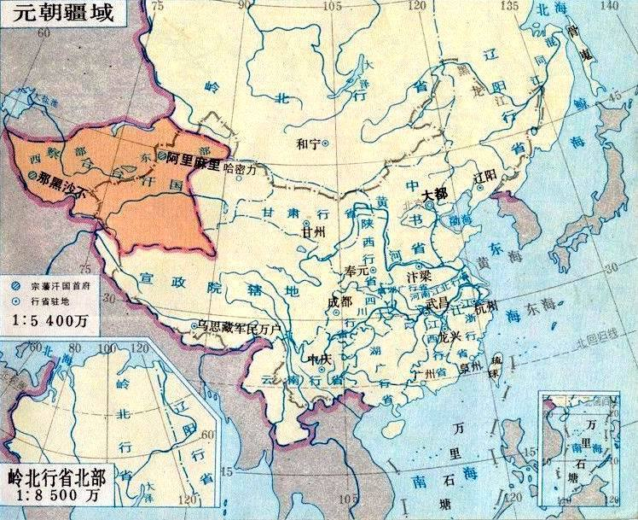
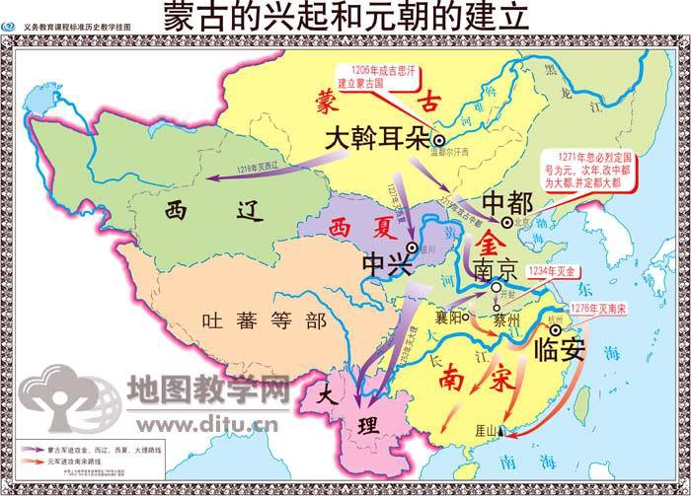
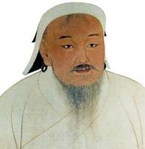
元朝 |  | 十一帝98年
元朝（公元1206年～1368年，一说1271年建立，定国号为元），又称大元，是中国历史上第一个由少数民族（蒙古族）建立并统治全国的封建王朝。1206年成吉思汗建立蒙古汗国。1271年忽必烈改国号为“大元”，取《易经》中“大哉乾元”之意。1279年统一全国。元朝的疆域空前广阔，今天的新疆、西藏、云南、东北、台湾及南海诸岛，都在元朝统治范围内。1368年被朱元璋建立的明朝灭亡。北迁的元政权退居漠北，仍沿用大元国号，与明朝对峙，史称“北元”。元朝自成吉思汗起历经十五帝163年，自忽必烈定国号起，历十一帝98年。

序号 | 庙号 | 谥号 | 汗号 | 姓名 | 统治时间 | 年号 | 简述
1 | 太祖 | 铁木真 | （1162-1227） |  | 1206年称汗 | 在位22年 | 太祖铁木真，姓奇渥温，名铁木真，蒙古族人。1206年，被蒙古贵族推举为“成吉思汗”建大蒙古国。之后进行大规模的侵略扩张，死于1227年，庙号太祖。
2 | 太宗 | 窝阔台 | （1186-1241） |  | 1229年即位， | 在位13年 | 窝阔台，成吉思汗的第三子，成吉思汗死后，由其四子拖雷监国一年，1229年才由窝阔台即位。1234年，联合宋朝灭掉金国。又攻南宋，1241年，死时年56岁。
 |  | 昭慈皇后 | （1242-1246） |  |  |  | 年称制 昭慈皇后，姓乃马真，窝阔台的第六皇后。窝阔台死后，推举大汗未果由昭慈皇后称制。
3 | 定宗 | 贵由 | （1206-1248） |  | 1246年即位 | 在位3年 | 定宗，名贵由，太宗长子，母乃马真氏
 |  | 钦淑皇后 | （1248-1251） |  |  |  | 年称制 钦淑皇后，元定宗第三皇后。
4 | 宪宗 | 蒙哥 | （1208-1259） |  | 1251年即位， | 在位9年 | 宪宗，姓奇渥温，名蒙哥，成吉思汗的孙子，父拖雷。即位后，一面更改政制，一面继续扩张，1257年占领大理，1259年，蒙哥在攻打四川钓鱼城时，被炮石击伤而死。时年52岁。
5 | 世祖 | 圣德神功文武皇帝 | 薛禅汗 | 孛儿只斤忽必烈 | 1264年~1294年 | 中统
6 | 成宗 | 钦明广孝皇帝 | 完泽笃汗 | 孛儿只斤铁穆耳 | 1295年~1307年 | （元贞1295年~1297年，大德1297年~1307年）
7 | 武宗 | 仁惠宣孝皇帝 | 曲律汗 | 孛儿只斤海山 | 1308年~1311年 | 至大
8 | 仁宗 | 圣文钦孝皇帝 | 普颜笃汗 | 孛儿只斤爱育黎拔力八达 | 1312年~1320年 | （皇庆1312年~1313年 延祐1314年~1320年）
9 | 英宗 | 睿圣文孝皇帝 | 格坚汗 | 孛儿只斤硕德八剌 | 1321年~1323年 | 至治
10 | 无 | （泰定帝） | 也孙铁木耳 | 孛儿只斤也孙铁木儿 | 1324年~1328年 | 泰定
11 | 无 | （天顺帝） | 阿里加巴 | 孛儿只斤阿刺吉八 | 1328年 | 天顺
12 | 文宗 | 圣明元孝皇帝 | 札牙笃汗 | 孛儿只斤图帖睦尔 | 1328年~1329年
 |  |  |  |  | 1329年~1332年 | 天历
 |  |  |  |  | 1328年~1330年 | 至顺
 |  |  |  |  | 1330年~1332年
13 | 明宗 | 翼献景孝皇帝 | 和西拉古图土 | 孛儿只斤和世琜 | 1329年
14 | 宁宗 | 冲圣嗣孝皇帝 | 宜林奇葆 | 孛儿只斤懿璘质班 | 1332年 | 至顺
15 | 惠宗 | 顺帝 | 图干铁木耳 | 孛儿只斤妥欢贴睦尔 | 1333年~1368年 | （至顺1333年 ，元统
1206年（金泰和六年），蒙古贵族在斡难河源奉铁木真为大汗，尊号成吉思汗，蒙古汗国（大蒙古国）建立。蒙古汗国在1259年蒙哥汗去世后分裂为大汗之国（后来的元朝）和四大汗国，四大汗国名义上服从蒙古大汗（元朝皇帝）宗主权，实际上各自为政。1271年（元朝至元八年），元世祖忽必烈改国号为“大元”，取《易经》中“大哉乾元”之意。
1218年蒙古灭西辽，1227年灭西夏，1234年灭金国，1246年招降吐蕃，1253年灭大理，1279年灭南宋，元朝最终统一中国。
成吉思汗时，蒙古没有固定的首都。1235年，窝阔台建都和林（今蒙古国境内）。1263年，忽必烈定都上都（今内蒙古多伦县西北）。1272年定都燕京，称为大都（今北京），元朝的统治中心完全向中原转移。
元朝的疆域空前广阔，今天的新疆、西藏、外蒙古、云南、东北、台湾及南海诸岛，都在元朝统治范围内，还包括西伯利亚大部分（一说东边到白令海）、锡金、不丹、克什米尔东半部、缅甸北部、泰国北部、老挝、朝鲜东北部。领土面积超过2000万平方公里（一说2200万平方公里），是当时世界上最大的国家。
1368年（元至正二十八年、明洪武元年），朱元璋建立明朝，同年明军攻占大都，元顺帝北逃，元朝灭亡。北迁的元政权退居漠北，仍沿用大元国号，与明朝对峙，史称“北元”。

明朝
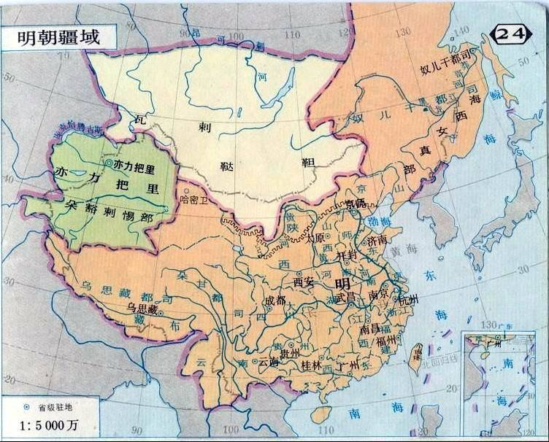
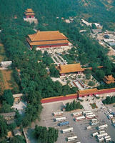
明朝
明朝简称明，在正史上是指由朱元璋于公元1368年建立的中国封建王朝。也是中国古代史上最后一个由汉族所建立的统一的封建王朝，至最后一个皇帝朱由检（崇祯十七年，1644）止，共276年；亦有看法认为应延续到永历三十七年（1683）止，共315年。
明朝（公元1368年～1644年），一说明朝亡于(1368-1683)等，又称大明王朝、大明帝国。
1368年明太祖朱元璋在应天称帝，国号“大明”。同年以“驱逐胡虏，恢复中华”为号召进行北伐，明军攻占元朝首都大都（今北京），元顺帝北逃，元朝灭亡。明初以应天府（今南京）为京师，1421年（永乐十九年），明成祖朱棣迁都顺天府（今北京），南京应天府改为留都。
明朝皇帝（16位）
序号 | 姓名 | 庙号 | 谥号 | 年号 | 陵墓
1 | 朱元璋 | 太祖 | 圣神文武钦明应运俊德成功统天大孝高皇帝 | 洪武（1368年——1398年） | 孝陵
2 | 朱允炆 | 惠宗 | 让皇帝（又谥惠帝） | 建文（1399年——1402年） | 待考
3 | 朱棣 | 成祖（原为太宗） | 文皇帝 | 永乐（1403年——1424年） | 长陵
4 | 朱高炽 | 仁宗 | 昭皇帝 | 洪熙（1424年——1425年） | 献陵
5 | 朱瞻基 | 宣宗 | 章皇帝 | 宣德（1426年——1435年） | 景陵
6 | 朱祁镇 | 英宗 | 睿皇帝 | 正统（1436年——1449年）、天顺（1457年——1464年） | 裕陵
7 | 朱祁钰 | 代宗 | 景皇帝 | 景泰（1450年——1457年） | 景泰陵
8 | 朱见深 | 宪宗 | 纯皇帝 | 成化（1465年——1487年） | 茂陵
9 | 朱祐樘 | 孝宗 | 敬皇帝 | 弘治（1488年——1505年） | 泰陵
10 | 朱厚照 | 武宗 | 毅皇帝 | 正德（1506年——1521年） | 康陵
11 | 朱厚熜 | 世宗 | 肃皇帝 | 嘉靖（1522年——1566年） | 永陵
12 | 朱载垕 | 穆宗 | 庄皇帝 | 隆庆（1567年——1572年） | 昭陵
13 | 朱翊钧 | 神宗 | 显皇帝 | 万历（1573年——1620年） | 定陵
14 | 朱常洛 | 光宗 | 贞皇帝 | 泰昌（1620年） | 庆陵
15 | 朱由校 | 熹宗 | 悊皇帝 | 天启（1621年——1627年） | 德陵
16 | 朱由检 | 毅宗（原为思宗） | 烈皇帝 | 崇祯（1628年——1644年） | 思陵

南明皇帝（4位）
 | 朱由崧 | 安宗 | 简皇帝 | 弘光（1644年——1645年） | 待考
 | 朱聿键 | 绍宗 | 襄皇帝 | 隆武（1645年——1646年） | 隆武陵
 | 朱聿鐭 | 庄宗 | 节皇帝 | 绍武（1646年） | 绍武陵
 | 朱由榔 | 昭宗 | 匡皇帝 | 永历（1646年——1662年） | 永历陵

清朝
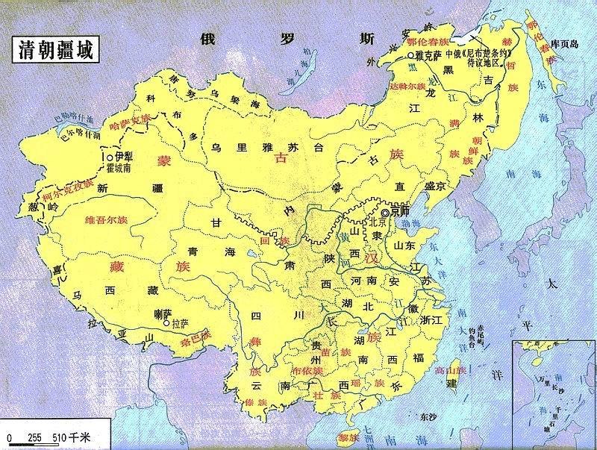
清朝
 | 57 | 35 | 6 | 8 | 45 | 25 | 36 | 39 | 20 | 6 | 4 | 3

努尔哈赤11
1616-1626
顺治18
1644-1661
雍正13
1723-1735
嘉庆25
1796-1820
咸丰11
1851-1861
光绪34
1875-1908

57-68
6-24
45-58
36-61
20-31
4-38

35
8-69
25-85+4
39-69
6-19+1
3-6+56

皇太极17
1627-1643
康熙61
1662-1722
乾隆60
1736-1795
道光30
1821-1850
同治13
1862-1874
宣统3
1909-1911

1626
1643
1661
1722
1736
1795
1821
1850
1894

1cm:12年
崇德1636-1643
 |  | 在位年数 |  | 登基年份 | 退位年份 |  | 出生 | 出世 | 年寿 | 登基时的年岁 | 退位后生活年岁
太祖 | 努尔哈赤 | 11 | 天命 | 1616 | 1626 | 0.92 | 1559 | 1626 | 68 | 57 | 0
太宗 | 皇太极 | 17 | 天聪 | 1627 | 1635 | 1.42 | 1592 | 1643 | 52 | 35 | 8
世祖 | 福临 | 18 | 顺治 | 1644 | 1661 | 1.50 | 1638 | 1661 | 24 | 6 | 0
圣祖 | 玄烨 | 61 | 康熙 | 1662 | 1722 | 5.08 | 1654 | 1722 | 69 | 8 | 0
世宗 | 胤祯 | 13 | 雍正 | 1723 | 1735 | 1.08 | 1678 | 1735 | 58 | 45 | 0
高宗 | 宏历 | 60 | 乾隆 | 1736 | 1795 | 5.00 | 1711 | 1799 | 89 | 25 | 4
仁宗 | 喁琰 | 25 | 嘉庆 | 1796 | 1820 | 2.08 | 1760 | 1820 | 61 | 36 | 0
宣宗 | 绵宁 | 30 | 道光 | 1821 | 1850 | 2.50 | 1782 | 1850 | 69 | 39 | 0
文宗 | 奕宁 | 11 | 咸丰 | 1851 | 1861 | 0.92 | 1831 | 1861 | 31 | 20 | 0
穆宗 | 载淳 | 13 | 同治 | 1862 | 1874 | 1.08 | 1856 | 1875 | 20 | 6 | 1
德宗 | 载恬 | 34 | 光绪 | 1875 | 1908 | 2.83 | 1871 | 1908 | 38 | 4 | 0
宣统 | 溥仪 | 3 | 宣统 | 1909 | 1911 | 0.25 | 1906 | 1967 | 62 | 3 | 56
 |  | 296
福临帝（顺治）
顺治帝迁都北京，十月初一在紫禁城的太和门举行登极大典。从此清王朝统治中国近270年的历史正式开始了。
顺治帝本来就身体羸弱，经常心悸失眠，他常叹自己“骨瘦如柴，寿命难过卅。”顺治十四年，皇贵妃董鄂氏所生皇四子夭折，对其是沉重打击，顺治十七年宠妃董鄂氏又逝，使顺治万念俱灰，声称要出家为僧，终日郁郁寡欢，精神不振，每况愈下，不到半年又染上了天花，于初七日半夜死在养心殿，时年24岁。

玄烨帝（康熙）
玄烨政绩非常突出，但立储，几立几废，身心受到严重刺激，开始患病，从他数次发病情况看，他患的可能是高血压、心脏病。当时他“伤心不已”，“渐觉虚弱”，“胸中有结”“日日不能释然于怀”。到五十一年再废太子时，就已“心思用尽，容颜清减”。六十一年十月廿一日，玄烨去南苑行围，时值天寒地冻，他已近七十高龄，体弱多病，于十一月初七“偶冒风寒”，当日回到畅春园，传旨“整日即出透汗，自初十至十五静养斋戒”，但这次患病，来势较猛。病中派皇四子胤 代行祭天大礼有五子允祺前往孝东陵典祭，实际是支走其子，便于向隆科多口授遗嘱，致使心力憔瘁，气力不支，于十三日丑时病情突然恶化，遂将其八个皇太子召至御榻前宣布四子胤 即位，戌时，耗尽心血的玄烨结束了生命，终年69岁。

胤禛帝（雍正）
胤禛继位时年四十五岁，是一位非常勤勉的皇帝，但他的身体状况虽非羸弱多病但也非骁悍强健。即位以后，面临着允棋等人的分裂活动他不得不把精力投入到政务中去，日久天长，健康必受影响。雍正四年即承认精力不足，疲劳衰弱，一下病倒拖了一年，失于调治。雍正八年三月，间日时发寒热，饮食大减，夜不能寐，历时两年有余。五月间一度好转，九月再度加重，直到十月才度过险关。这场将近一年的寒热病，几乎送了胤禛的命，一个53岁的人，患了这样一场大病（似疟疾），使健康状况每况愈下。于雍正十三年八月二十三日子夜死于圆明园。对于他的死因，缺乏史料，只能从乾隆帝即位之初的上谕中分析。乾隆在胤 死后的三天内，雷厉风行地处理了三十八件要事，三分之二与葬礼直接相关。其中一件是传谕给宫中的道士的。言：“皇考万几余暇，闻外间炉火修炼之说，圣心深知其非，且深知甚为市井无赖之徒，最好造言生事，……今朕将伊等驱出，各回本籍，……”实际上，胤禛生前曾谕几路总督、巡抚为其寻找道士，甚至不顾夏日炎炎，在宫内、宫外辟静之处用万斤灰炭炼丹。年老体弱的胤禛豢养道人，为治病强身这个目的显而易见，道士推拿炼丹，在某种意义上也是一种治疗方法，但盲目迷信却走向反面，从胤禛对道士的重视态度与乾隆果断的驱道行动联系起来分析，就可以感到胤禛之死与长期服用丹药引起重金属中毒有关。
弘历帝（乾隆）
弘历在几个兄弟当中，不论在才华或政治上都处于优势地位，胤禛死时他年方25岁，有较好的文化基础，有一定的统治知识和几年参与军事机务的经验，所以极为顺利掌握了政权。弘历天资聪慧，青年时代受到精心培养。从雍正十三年九月（1735年10月）弘历登极至做太上皇以后的嘉庆四年正月（1799年2月）共63年多，基业稳定，政绩卓著，其前提条件是其寿命长，政策当。他个人对绘画、文玩、音乐、体育等都有着浓厚的兴趣和爱好，也是健康长寿的原因之一。嘉庆四年正月初三日辰刻在养心殿断气，才被人抬着离开了宝位，享年89岁。在他的一生中注重锻炼，反对进补，常自称为“长寿老人”，看来他一生都很健康，只是老死而已。

顒琰帝（嘉庆）
顒琰六岁就傅，十三岁即通五经，文章“援笔立就，动成典则”。十五岁大婚后仍日居书室，寒暑罔闻。 琰经过从建储到即位加训政的二十多年里，更臻于成熟。为后来从政奠定了牢固基础。度过了曲折而不平安的二十五年。宫廷内部的斗争，八卦教、捻子军的造反，同母弟庆亲的去世，不能不使顒琰的内心忧郁，负担加重。嘉庆二十五年七月甘四日到避暑山庄，准备去木兰围猎，在去山庄的路上“偶感喝暑”，到山庄后即“觉痰气上壅，至夕益盛”。至二十六日傍晚，疾大渐。戌刻，崩于避暑山庄的行殿寝宫

旻宁帝（道光）
旻宁，于乾隆四十七年八月初十寅时生于大内撷芳殿，为顒琰的第二子，六岁就傅，十五岁与钮祜禄氏成婚，嘉庆十三年正月钮病死，十二月又与佟佳氏成婚。一共有后妃20人。他即位顺利，崇尚节俭，但清已处未落时期。晚年，圣躬不豫，道光三十年（1850年）正月十三日，病于圆明园慎德堂，召见部分大学士和军机大臣，密议传位大事，次日卯刻病危，又急召宗令和御前大臣等十人，明示皇前朱谕，立皇四子奕 为皇太子，并将另一个宠儿封为亲王。关于旻宁死于何疾，因无原始资料故难以推断。

奕詝帝（咸丰）
咸丰执政，多事之秋，洪秀全领导的太平天国革命，鸦片战争，圆明园被焚，北京条约的签定都给咸丰以沉重的打击，他所患的肺病愈来愈重，热河行宫不断传出他病危的消息，咳嗽带血益发严重，于咸丰十一年七月十七日，久患虚劳的咸丰终于死在避暑山庄内的“烟波致爽”殿寝宫，终年31岁。

载淳帝（同治）
咸丰十一年十月初九在太和殿举行了载淳的登极大典，改号为同治，实际上是慈禧一人总揽大权，开始了她长达四十八年之久的统治载淳于十一年九月十四日十七岁时举行了大婚典礼。两宫皇太后于第二年正月廿六日正式卷帘归政了，但慈禧极不放心，还常常插手干预，使年轻自负的载淳皇帝不甘忍受，不到两年就死了。对于他的死，尽管清代宫庭史料，特别是档案内均有较明确的记载，但由于上述的种种原因，在一些私人著述和笔记中，还是提出了各种不同的说法，并加了一些演义性的描绘，有的说他死于天花，有的说他死于梅毒，也有的说他死于疥疮，众说纷坛，莫衷一是。两宫皇太后于第二年正月廿六日正式卷帘归政了，但慈禧极不放心，还常常插手干预，使年轻自负的载淳皇帝不甘忍受，不到两年就死了。对于他的死，尽管清代宫庭史料，特别是档案内均有较明确的记载，但由于上述的种种原因，在一些私人著述和笔记中，还是提出了各种不同的说法，并加了一些演义性的描绘，有的说他死于天花，有的说他死于梅毒，也有的说他死于疥疮，众说纷坛，莫衷一是。据《桃花圣解庵日记》同治十三年甲戌十二月五日记载：……嘻戏游宴，耽溺男宠，日就裸瘠，旋患痈，项腹各一，皆浓溃，日未昏，殆不知人。
《国史旧闻》）濮兰德、巴克斯著《慈德外记》载：“私家著述，皆谓太后纵帝游荡，及至得疾，又不慎重爱护，以至深沈不起，……盖帝常履饮于外，至翌晨召见军机时犹未归也，或醉中言语失次，杂以南城猥贱之事，……一八七三年（即同治十二年）外间皆窃窃私议恐帝寿之不久。至次年十二月，帝得痘症，不能临朝，两宫皇太后代执国政。至月底帝遂降谕日：‘朕于本月有天花之喜，……’”。《四朝佚闻》中载：“穆宗之崩，传者不一，或云天花，或云内毒，而医药不能尽合……”这些著述除了记载同治皇帝的病情死因之外，还特意说明了同治皇帝南郊微服履行之事，并且把这件事与同治皇帝母子矛盾及病和死联系在一起。说明由于西太后专权，同治忧郁不快之情，但是，在慈禧监视之下，仅有几个太监夜间常出没于宫禁森严的大内，至整夜不归，竟达次晨来不及召见军机大臣或醉语胡言的程度似难出现。其实。同治皇帝的病情和死因，可以从清代皇帝“脉案档簿”中看得一清二楚，《万岁爷进药底簿》中详细记录了自同治十三年十月三十日未刻载淳得病至同年十二月初五日酉刻死去前后三十六天的脉案、病情和用药情况，它完全证明了载淳最后死于天花。这是详实可靠的。1979年中国第一历史档案馆、中医研究院和北京医院的有关专家教授，对同治皇帝的病情发展及用药情况进行了专门的研讨，大家的结论仍认为同治皇帝死于天花是无疑的。

载湉帝（光绪）
载湉亲政典礼于光绪十三年（1887）正月十五在太和殿举行，光绪十五年正月举行了大婚典礼。这时慈禧才“交权”并移居到颐和园，但是斗争仍在激烈的进行，最后终于导致了戊戌宫廷政变。戊戌变法失败以后，载湉被囚瀛台。政治上的打击和精神上的苦闷，使本来就患有多种疾病的载 身体越发不支，成为一个被慈禧抛弃的傀儡，加上久病缠身，使他再也无力奋起抗争。载湉于同治十年（1871六月二十八日出生于宣武门内迤西太平湖醇亲王府的槐荫斋，四岁入宫，在慈禧太后苛刻管制下成人，与慈禧斗争了十几年，最后落了个傀儡皇帝，这一切都是造成从小多病而且越来越重的真正原因。他从小体弱，感冒发烧，胃病时作，大婚前经常遗精而使“肾经亏损太甚”，接着脑鸣、肩背腰腿酸沉，逐年加重。
光绪二十四年八月戊戌变法失败后，政治上的打击使病情突然加重。到了三十四年（1908）入春以后更为严重，宫中御医已束手无策，不得已召江苏名医陈秉钧和曹元恒入京诊视，到了四月份仍无起色。五月初八日，慈禧通过军机处向各地发出电文：“入春以来皇上圣躬时有欠安。在京名医，诊治无效。希尊处精选名医，资送迅速来京，恭候传诊”。这次保送来京的名医有：吕用宾、周景涛、杜仲骏、施焕、张鹏年等人。其中江苏名医（浙江候补知县）杜仲骏对吏部尚书陆润痒说：“……我辈此来，满拟治好皇上之病，以搏微名，及今看来，徒劳无益，希望全无。不求有功，但求无过。”由此证明光绪病情之严重使诸臣失掉了信心。进入十月，光绪皇帝的病情又加重了。慈禧73岁生日，皇上勉强来到殿上哭着对大臣说：太后“万寿在即，不能行礼，奈何？”大臣们也陪着落泪。慈禧见他非常可怜，马上命太监扶轿送回瀛台。十月廿一日，“帝鼻煽动，胃中隆起”“上疾剧增”，再次向全国发布上谕，急调名医来京，可是在这道上谕没有完全发出去之前，于酉正二刻三分，就崩于瀛台涵元殿，享年38岁，死于肺病。

溥仪（宣统）
作为清朝，也是中国封建王朝的最后一位皇帝，溥仪一生的经历可算是坎坷而丰富了。关于他的一生，大量的书籍、影视剧已使人们对他并不陌生了。1967年溥仪因患癌症病逝于北京。

中华人民共和国
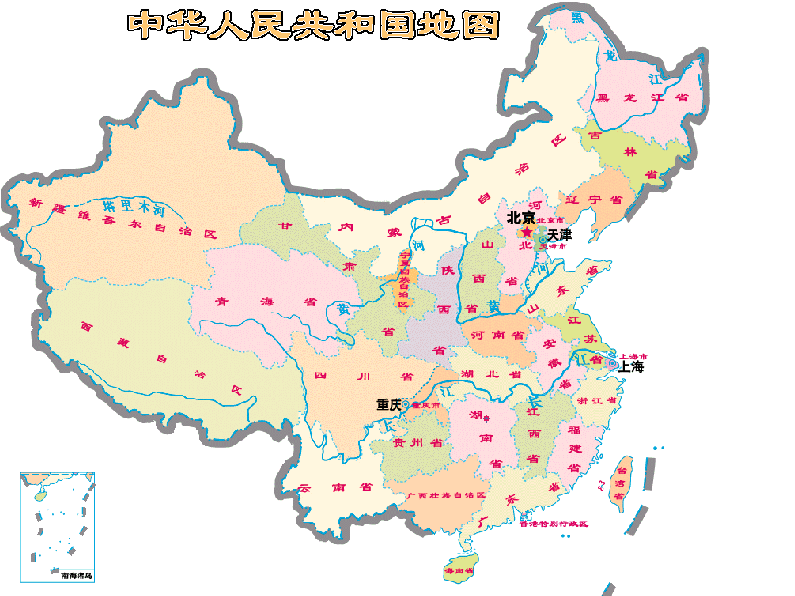
中华人民共和国

-4000-2009
中华人民共和国成立

中华人民共和国成立
中华人民共和国成立

 | 1 | 2 | 3 | 4 | 5 | 6 | 7 | 8 | 9 | 10 | 11 | 12 | 13 | 14 | 15 | 16 | 17 | 18 | 19 | 20 | 21 | 22 | 23 | 24 | 25 | 26 | 27 | 28 | 29 | 30 | 31 | 32 | 33 | 34 | 35 | 36 | 37 | 38 | 39 | 40 | 41 | 42 | 43 | 44 | 45 | 46 | 47 | 48 | 49 | 50 | 51 | 52 | 53 | 54 | 55 | 56 | 57 | 58 | 59 | 60 | 61 | 62 | 63 | 64 | 65 | 66 | 67 | 68 | 69 | 70 | 71 | 72 | 73 | 74 | 75 | 76 | 77 | 78 | 79 | 80 | 81 | 82 | 83 | 84 | 85 | 86 | 87 | 88 | 89 | 90 | 91 | 92 | 93 | 94 | 95 | 96 | 97 | 98 | 99 | 100 | 101 | 102 | 103 | 104 | 105 | 106 | 107 | 108 | 109 | 110 | 111 | 112 | 113 | 114 | 115 | 116 | 117 | 118 | 119 | 120 | 121 | 122 | 123 | 124 | 125 | 126 | 127 | 128 | 129 | 130 | 131 | 132 | 133 | 134 | 135 | 136 | 137 | 138 | 139 | 140 | 141 | 142 | 143 | 144 | 145 | 146 | 147 | 148 | 149 | 150 | 151 | 152 | 153 | 154 | 155 | 156 | 157 | 158 | 159 | 160 | 161 | 162 | 163 | 164 | 165 | 166 | 167 | 168 | 169 | 170 | 171 | 172 | 173 | 174 | 175 | 176 | 177 | 178 | 179 | 180 | 181 | 182 | 183 | 184 | 185 | 186 | 187 | 188 | 189 | 190 | 191 | 192 | 193 | 194 | 195 | 196 | 197 | 198 | 199 | 200 | 201 | 202 | 203 | 204 | 205 | 206 | 207 | 208 | 209 | 210 | 211 | 212 | 213 | 214 | 215 | 216 | 217 | 218 | 219 | 220 | 221 | 222 | 223 | 224 | 225 | 226 | 227 | 228 | 229 | 230 | 231 | 232 | 233 | 234 | 235 | 236 | 237 | 238 | 239 | 240 | 241 | 242 | 243 | 244 | 245 | 246 | 247 | 248 | 249 | 250 | 251 | 252 | 253 | 254 | 255
2009 | 2008 | 2007 | 2006 | 2005 | 2004 | 2003 | 2002 | 2001 | 2000 | 1999 | 1998 | 1997 | 1996 | 1995 | 1994 | 1993 | 1992 | 1991 | 1990 | 1989 | 1988 | 1987 | 1986 | 1985 | 1984 | 1983 | 1982 | 1981 | 1980 | 1979 | 1978 | 1977 | 1976 | 1975 | 1974 | 1973 | 1972 | 1971 | 1970 | 1969 | 1968 | 1967 | 1966 | 1965 | 1964 | 1963 | 1962 | 1961 | 1960 | 1959 | 1958 | 1957 | 1956 | 1955 | 1954 | 1953 | 1952 | 1951 | 1950 | 1949 | 1948 | 1947 | 1946 | 1945 | 1944 | 1943 | 1942 | 1941 | 1940 | 1939 | 1938 | 1937 | 1936 | 1935 | 1934 | 1933 | 1932 | 1931 | 1930 | 1929 | 1928 | 1927 | 1926 | 1925 | 1924 | 1923 | 1922 | 1921 | 1920 | 1919 | 1918 | 1917 | 1916 | 1915 | 1914 | 1913 | 1912 | 1911 | 1910 | 1909 | 1908 | 1907 | 1906 | 1905 | 1904 | 1903 | 1902 | 1901 | 1900 | 1899 | 1898 | 1897 | 1896 | 1895 | 1894 | 1893 | 1892 | 1891 | 1890 | 1889 | 1888 | 1887 | 1886 | 1885 | 1884 | 1883 | 1882 | 1881 | 1880 | 1879 | 1878 | 1877 | 1876 | 1875 | 1874 | 1873 | 1872 | 1871 | 1870 | 1869 | 1868 | 1867 | 1866 | 1865 | 1864 | 1863 | 1862 | 1861 | 1860 | 1859 | 1858 | 1857 | 1856 | 1855 | 1854 | 1853 | 1852 | 1851 | 1850 | 1849 | 1848 | 1847 | 1846 | 1845 | 1844 | 1843 | 1842 | 1841 | 1840 | 1839 | 1838 | 1837 | 1836 | 1835 | 1834 | 1833 | 1832 | 1831 | 1830 | 1829 | 1828 | 1827 | 1826 | 1825 | 1824 | 1823 | 1822 | 1821 | 1820 | 1819 | 1818 | 1817 | 1816 | 1815 | 1814 | 1813 | 1812 | 1811 | 1810 | 1809 | 1808 | 1807 | 1806 | 1805 | 1804 | 1803 | 1802 | 1801 | 1800 | 1799 | 1798 | 1797 | 1796 | 1795 | 1794 | 1793 | 1792 | 1791 | 1790 | 1789 | 1788 | 1787 | 1786 | 1785 | 1784 | 1783 | 1782 | 1781 | 1780 | 1779 | 1778 | 1777 | 1776 | 1775 | 1774 | 1773 | 1772 | 1771 | 1770 | 1769 | 1768 | 1767 | 1766 | 1765 | 1764 | 1763 | 1762 | 1761 | 1760 | 1759 | 1758 | 1757 | 1756 | 1755 | 1754

中国历史朝代副本
-2100
夏500
-1600
西周296
-771
-475
战国255
西汉230
23
东汉196
西晋52
265-316
东晋123
317-439
隋朝38
(581-618)
1127
1279
2008
-1066
-221
十六国117
304-420
南宋153
(1127-1279)
中华民国38
(1912-1949)
1cm=50年 |  | 列宽1cm=4.374单位 | 粗细:4.5磅 |  |  | 1cm=28.6磅
 |  |  |  | 0.15734265734 | cm
618
唐朝301
918
960
北宋168
1127

魏国66
200-265
北朝196
(386-581)
十国77
(902-979)
907
元90
(1279-1368)
中华人民共和国59
-1600
商435
-1066
春秋295
蜀国43
221-263
南朝170
420-589
辽218
(907-1125)
1125
-770
-476
五代54
(907-960)
1368
明 277
1644
清268
1911
 | 中国历史朝代
 | 不要随便调整列宽行高
东周515
-256
吴国59
222-280
534
后梁17
(907-923)
-770
西夏96
(1032-1127)
北魏149
(386-534)
宋30
(420-479)
后唐14
(923-936)
-221
秦朝16
-206
公元元年
东魏17
(534-550)
齐24
(479-502)
1032
1127
后晋11
(936-946)
金113
(1115-1227)
西魏23
(535-557)
梁88
(502-589)
北齐28
(550-577)
后汉4
(947-950)
1115
1227
陈33
(577-589)
后周10
(951-960)

北周25
557
581
386
1949

1115

